Capas
Kit | Prévia | Atividades | Idade indicada | Arquivo da capa
Kit Alfabeto Ilustrado e Fichas — 100 atividades | 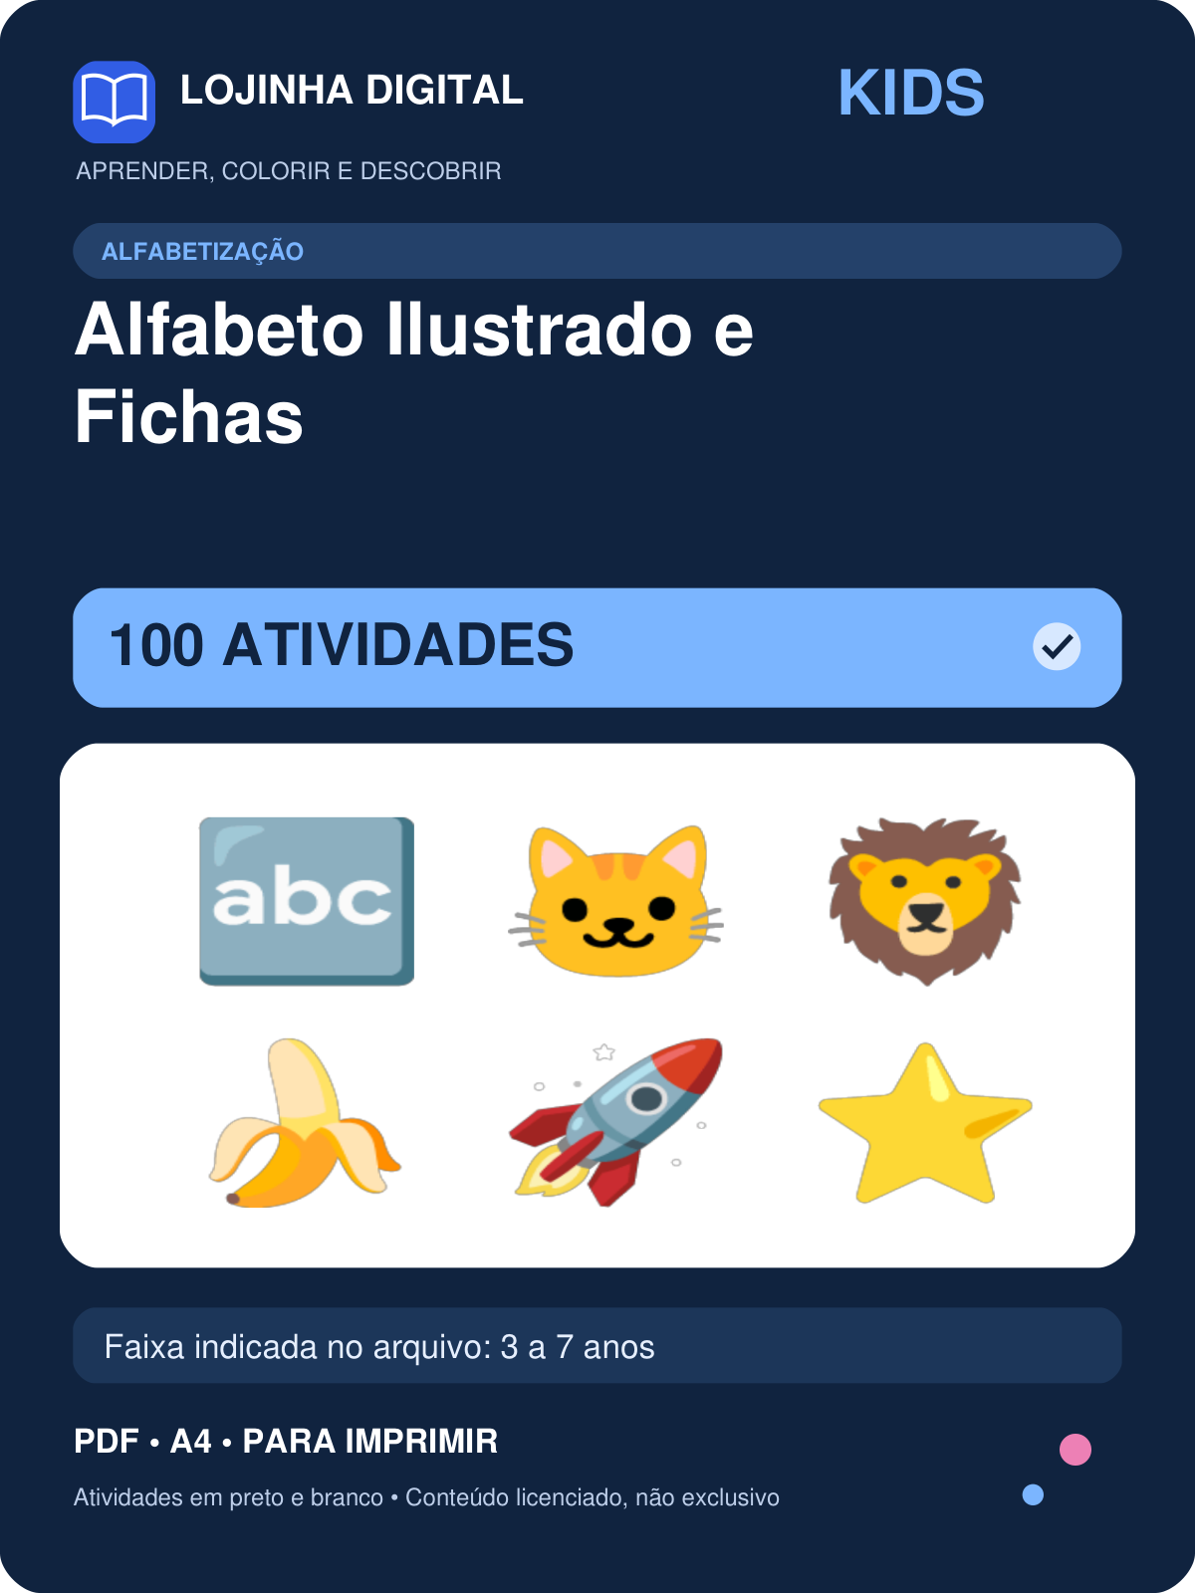 | 100 | 3 a 7 anos | covers/kids-alfabeto-ilustrado-e-fichas.png
Kit Alfabeto e Letras — 426 atividades | 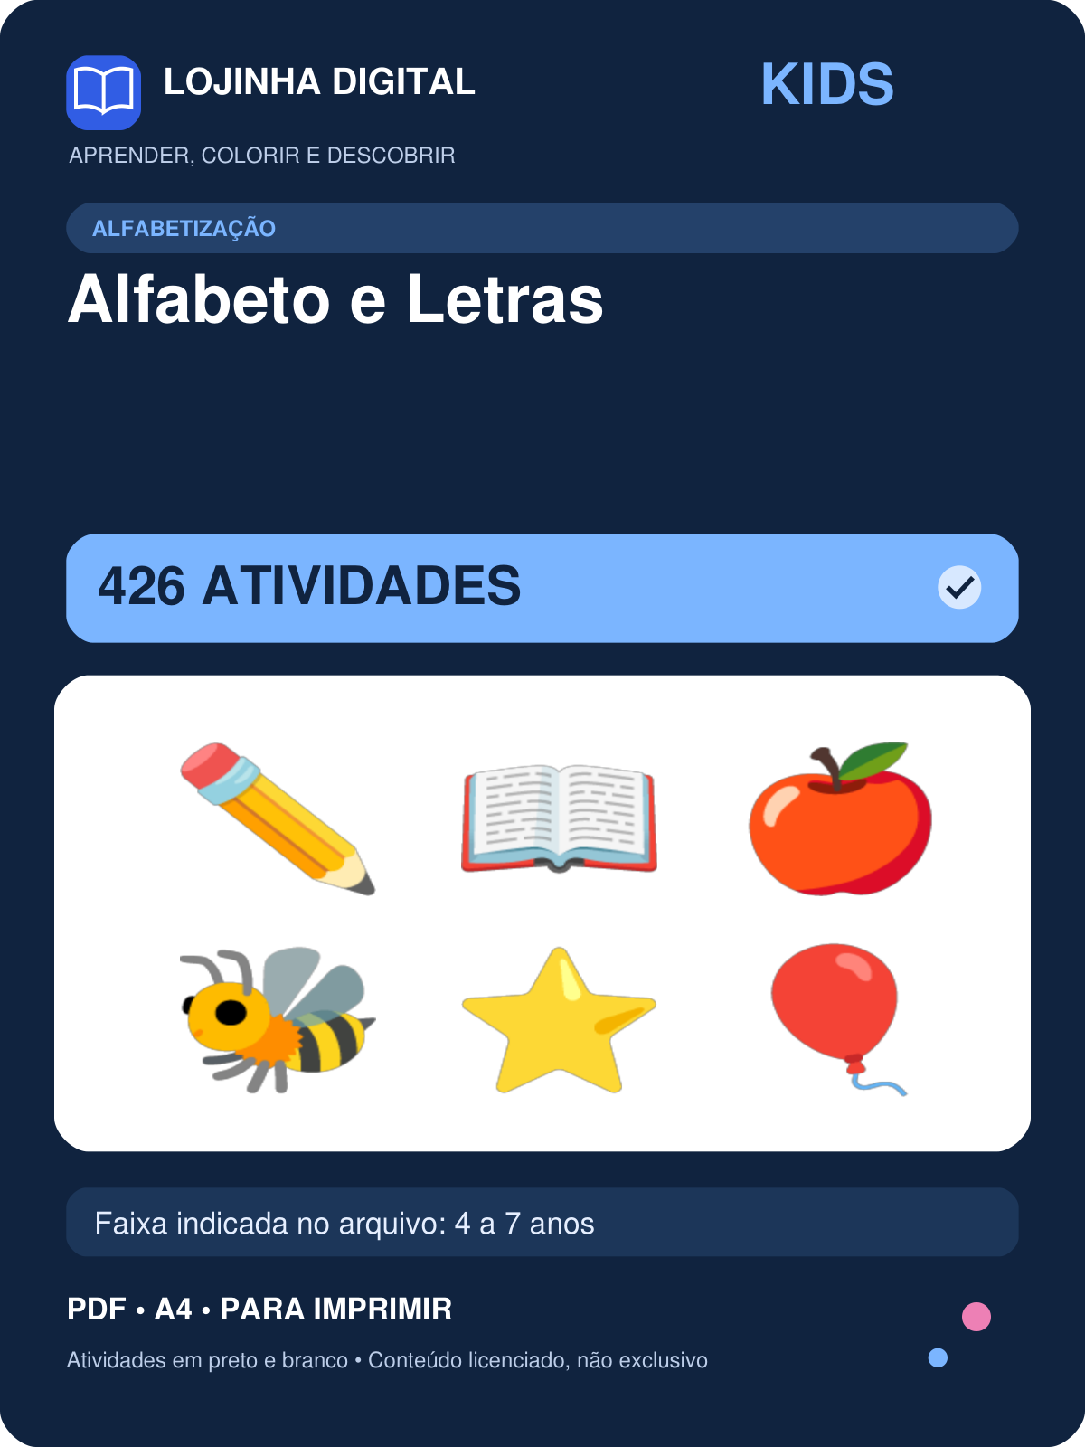 | 426 | 4 a 7 anos | covers/kids-alfabeto-e-letras.png
Kit Caça-Letras — 416 atividades | 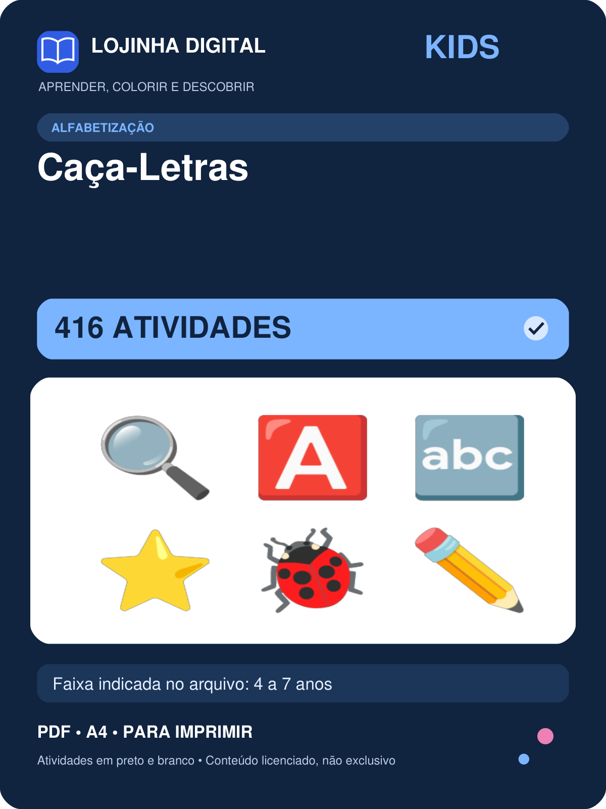 | 416 | 4 a 7 anos | covers/kids-caca-letras.png
Kit Caça-Palavras Ilustrados — 1080 atividades | 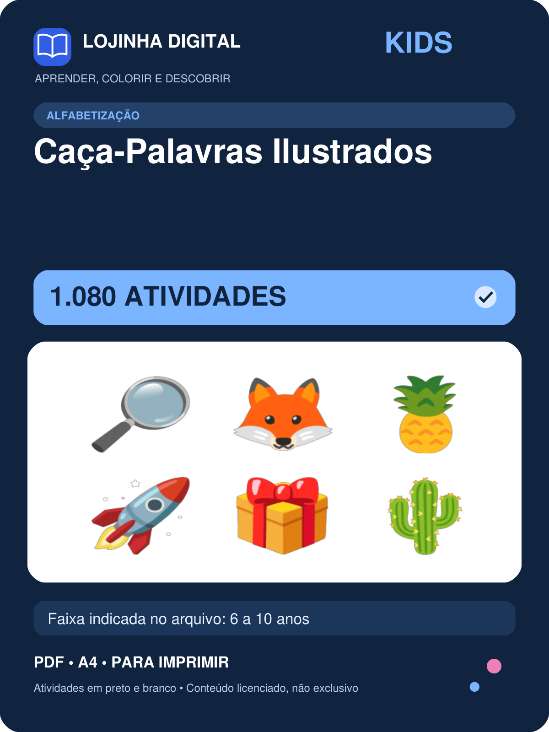 | 1080 | 6 a 10 anos | covers/kids-caca-palavras-ilustrados.png
Kit Cruzadinhas Ilustradas — 1000 atividades | 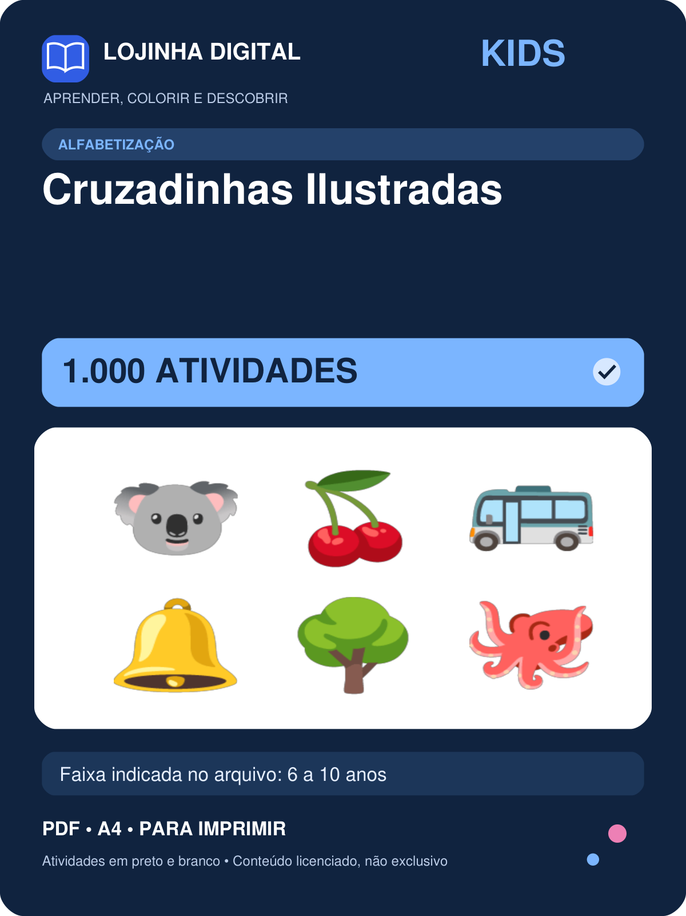 | 1000 | 6 a 10 anos | covers/kids-cruzadinhas-ilustradas.png
Kit Escreva o Nome e Ordem Alfabética — 1000 atividades | 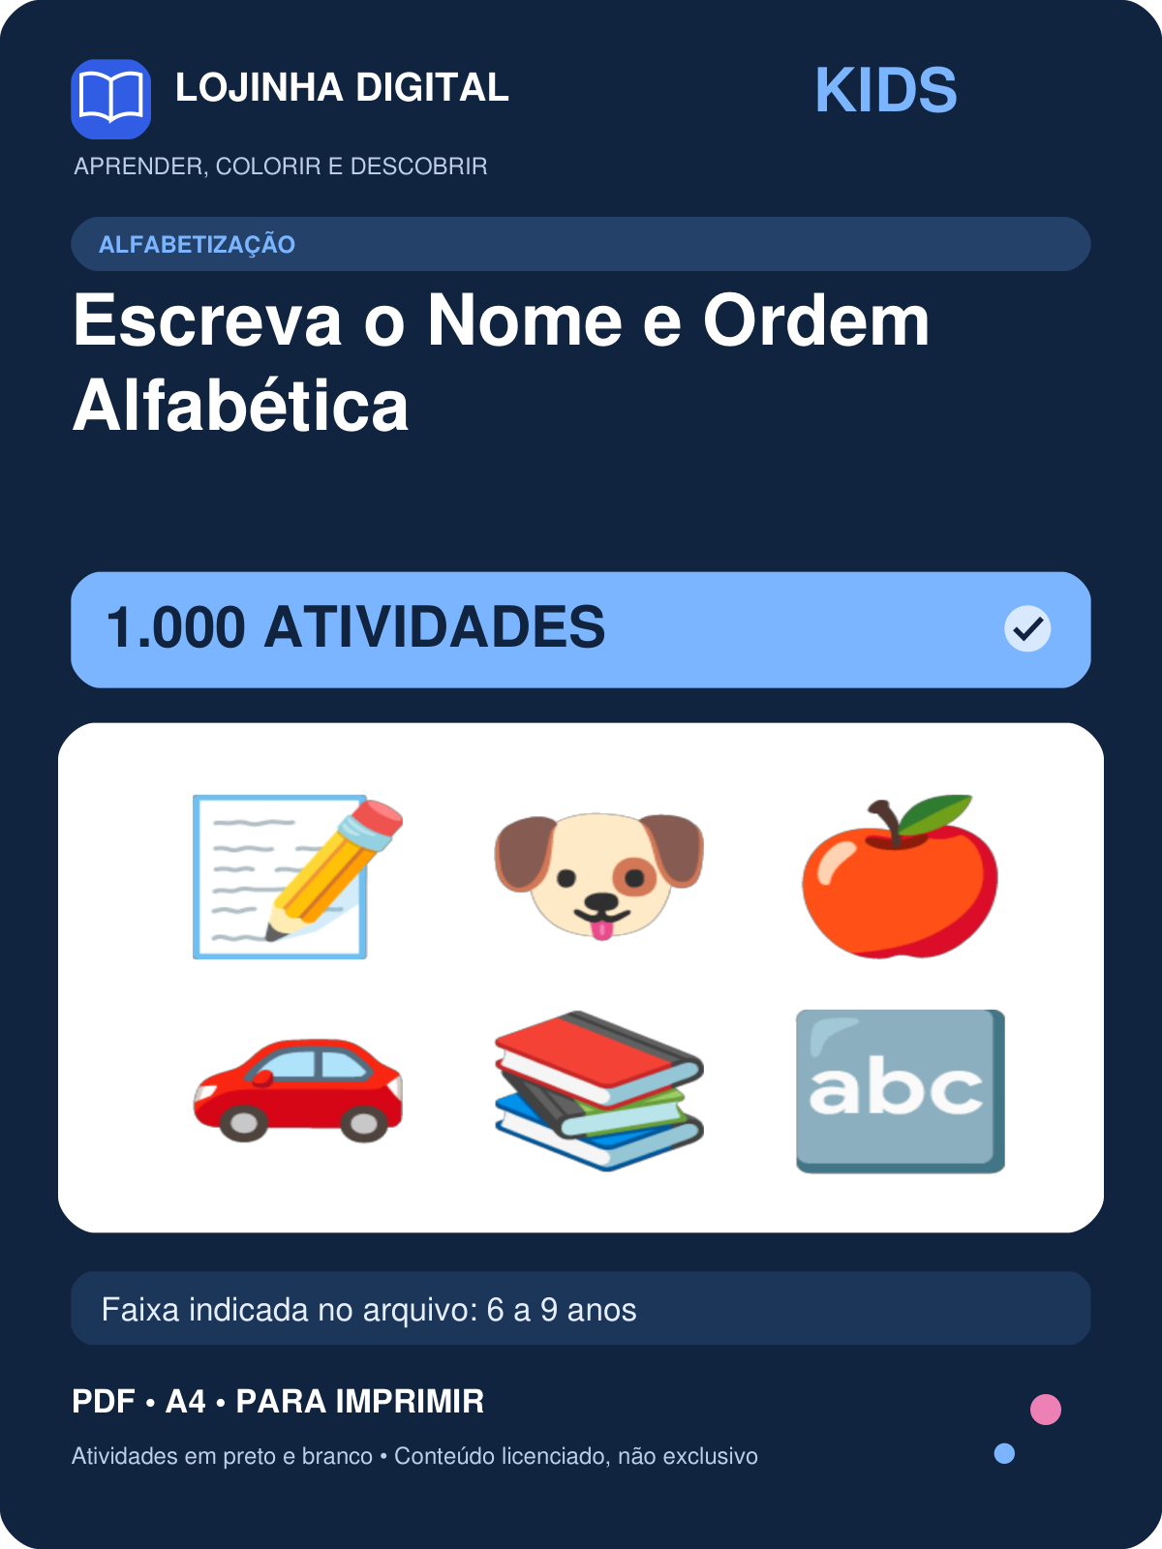 | 1000 | 6 a 9 anos | covers/kids-escreva-o-nome-e-ordem-alfabetica.png
Kit Famílias Silábicas — 460 atividades | 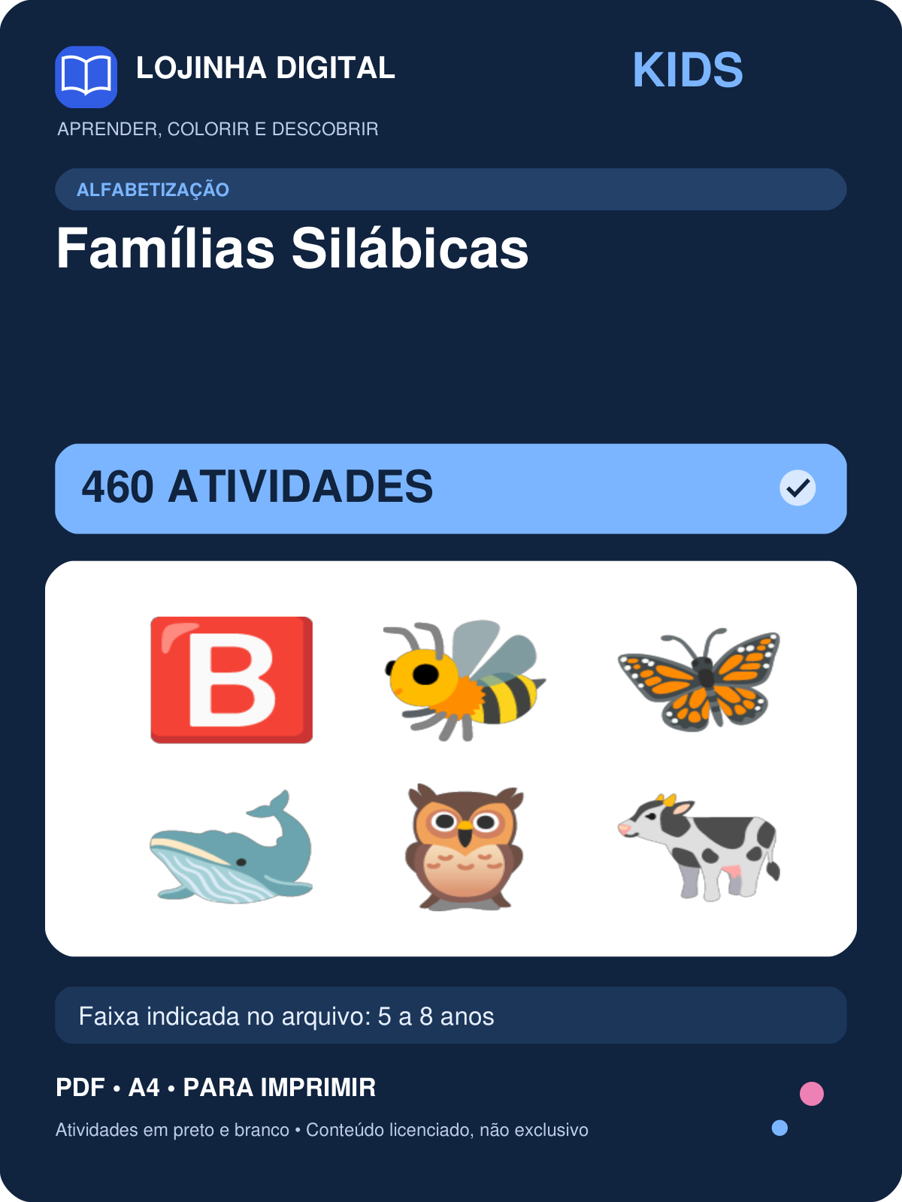 | 460 | 5 a 8 anos | covers/kids-familias-silabicas.png
Kit Letra Cursiva — 684 atividades | 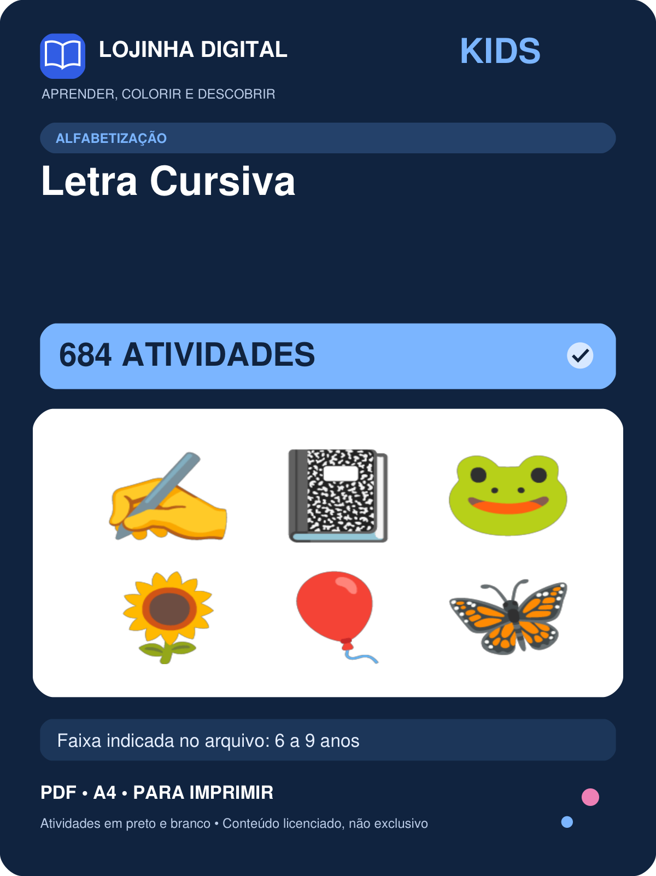 | 684 | 6 a 9 anos | covers/kids-letra-cursiva.png
Kit Letras e Vogais — 900 atividades | 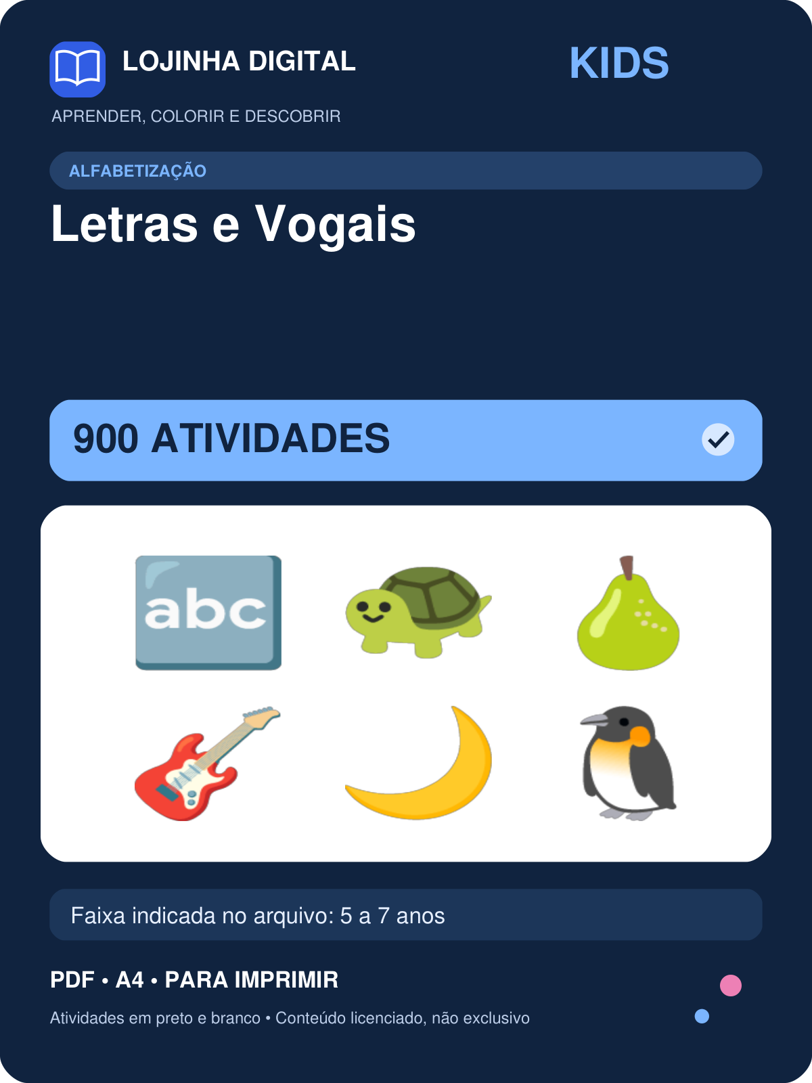 | 900 | 5 a 7 anos | covers/kids-letras-e-vogais.png
Kit Ligue a Figura ao Nome — 600 atividades | 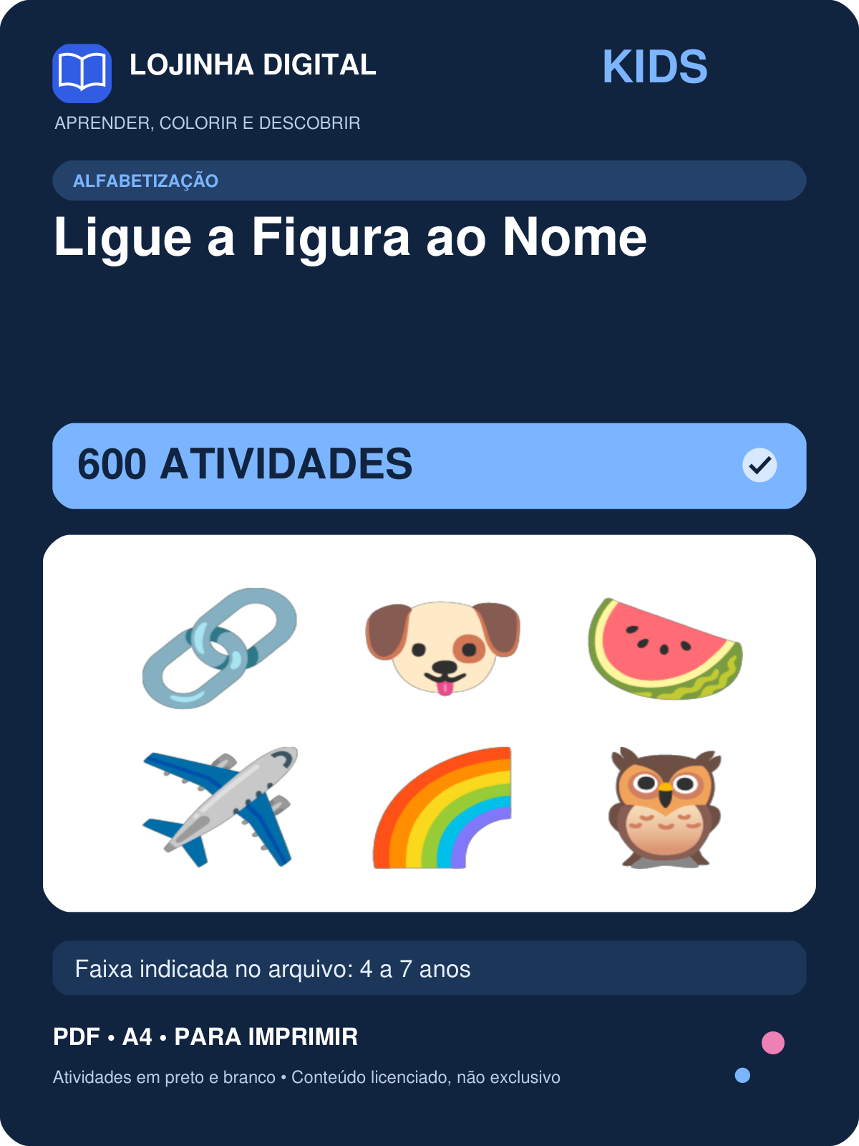 | 600 | 4 a 7 anos | covers/kids-ligue-a-figura-ao-nome.png
Kit Sílabas 1: Complete e Forme Palavras — 700 atividades | 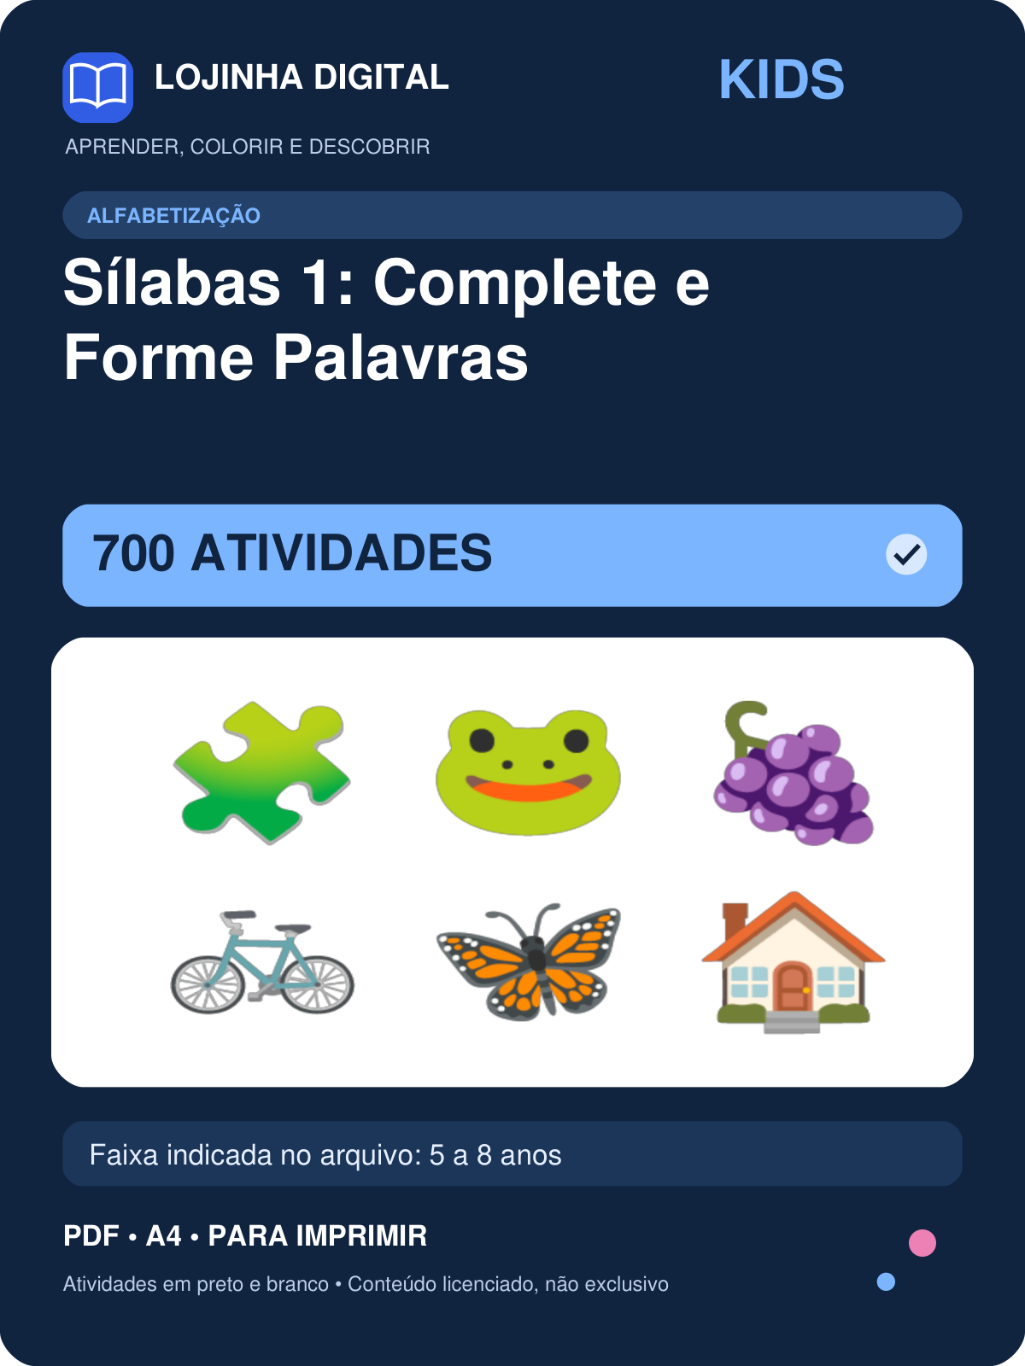 | 700 | 5 a 8 anos | covers/kids-silabas-1-complete-e-forme-palavras.png
Kit Sílabas 2: Separe e Conte — 650 atividades | 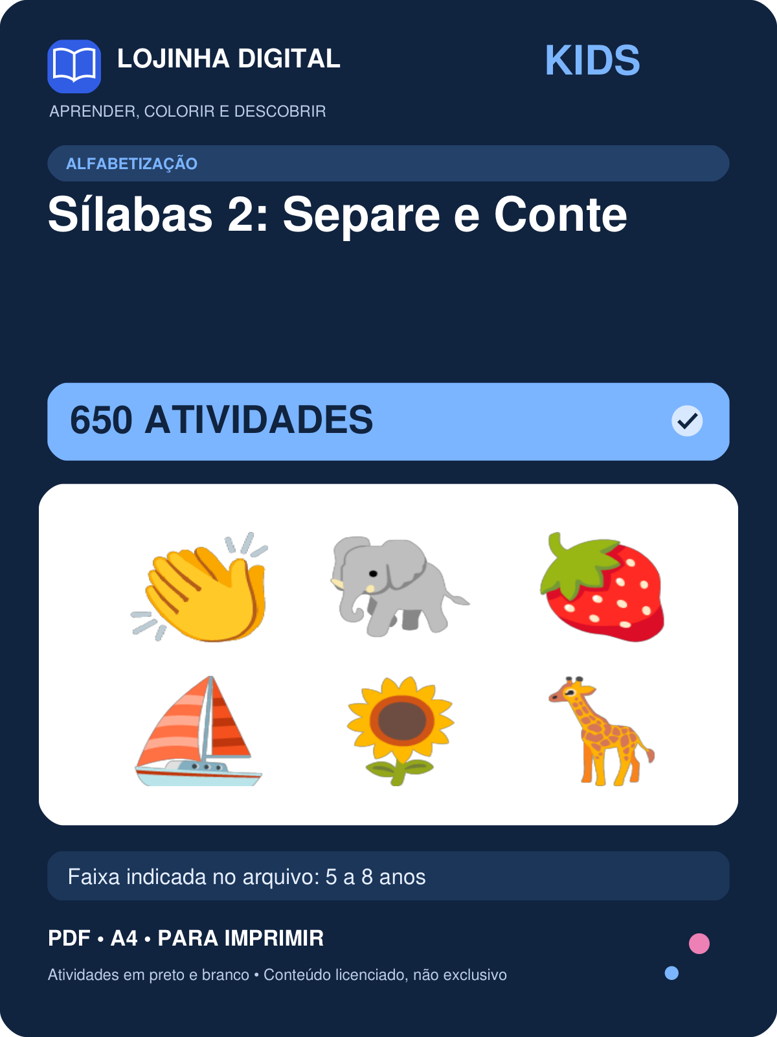 | 650 | 5 a 8 anos | covers/kids-silabas-2-separe-e-conte.png
Kit Treino de Escrita: 258 Palavras — 258 atividades | 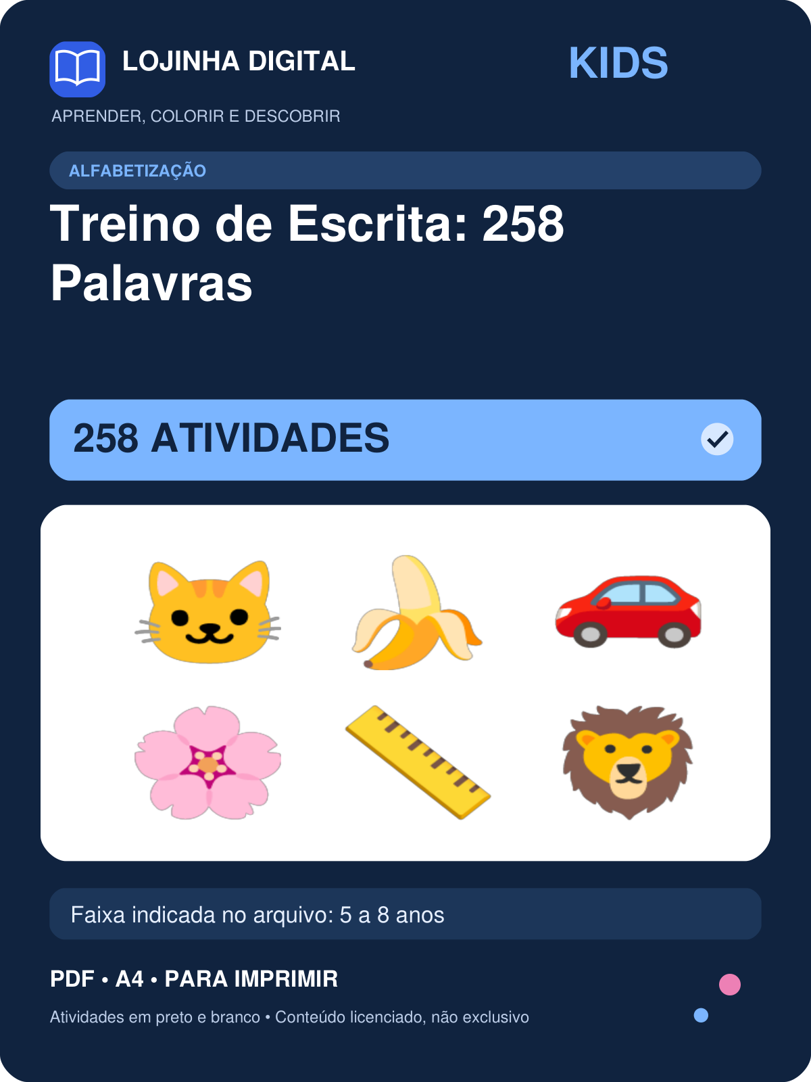 | 258 | 5 a 8 anos | covers/kids-treino-de-escrita-258-palavras.png
Kit Adição Armada — 1050 atividades | 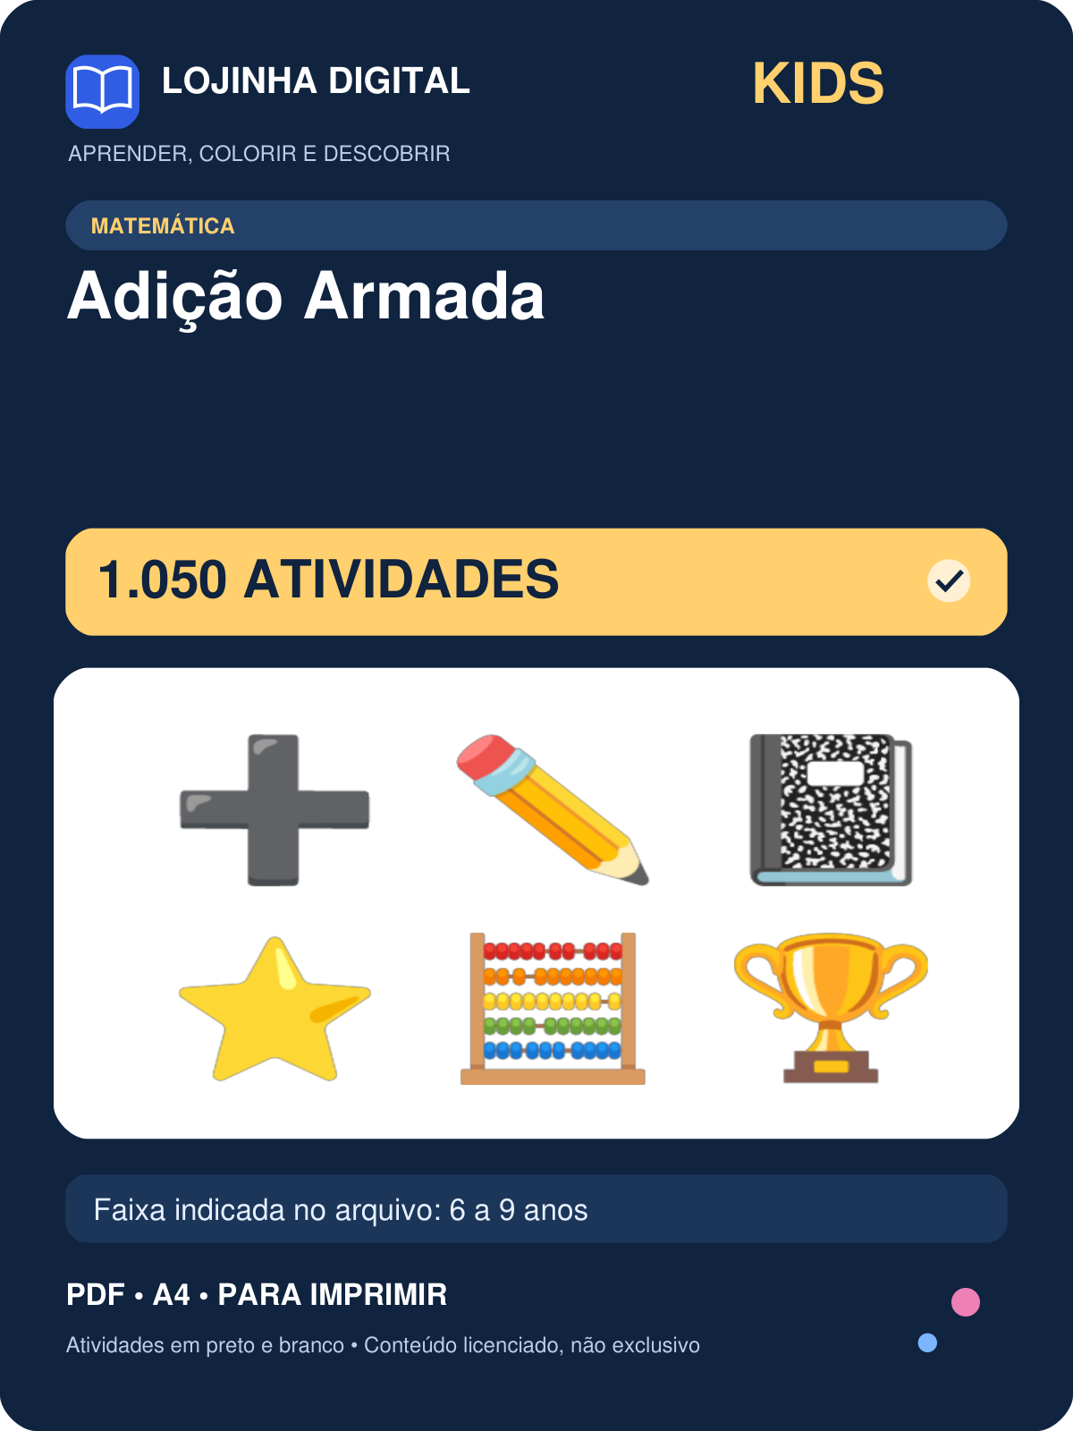 | 1050 | 6 a 9 anos | covers/kids-adicao-armada.png
Kit Adição com Figuras — 500 atividades | 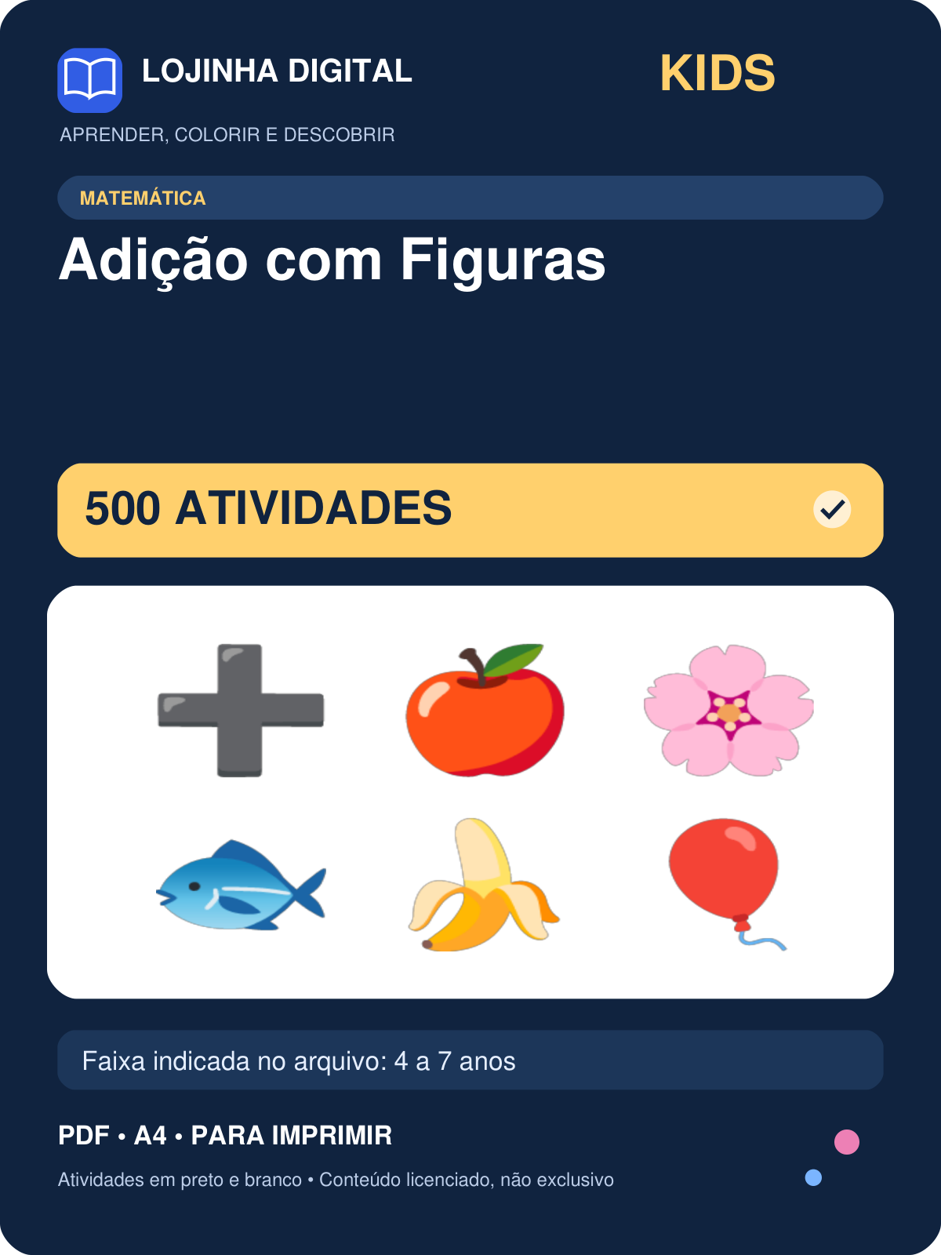 | 500 | 4 a 7 anos | covers/kids-adicao-com-figuras.png
Kit Contas com Reserva e 3 Algarismos — 1200 atividades | 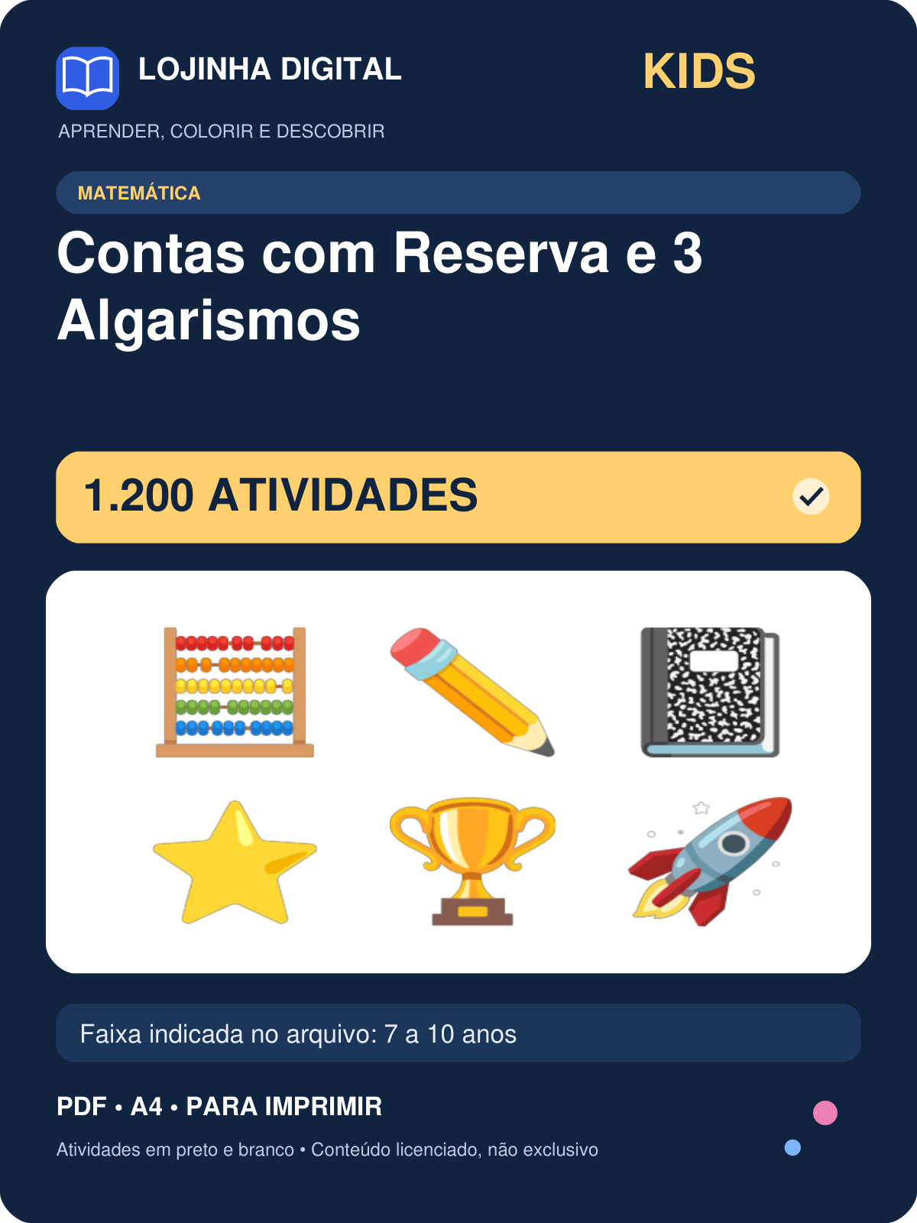 | 1200 | 7 a 10 anos | covers/kids-contas-com-reserva-e-3-algarismos.png
Kit Conte e Escreva — 900 atividades | 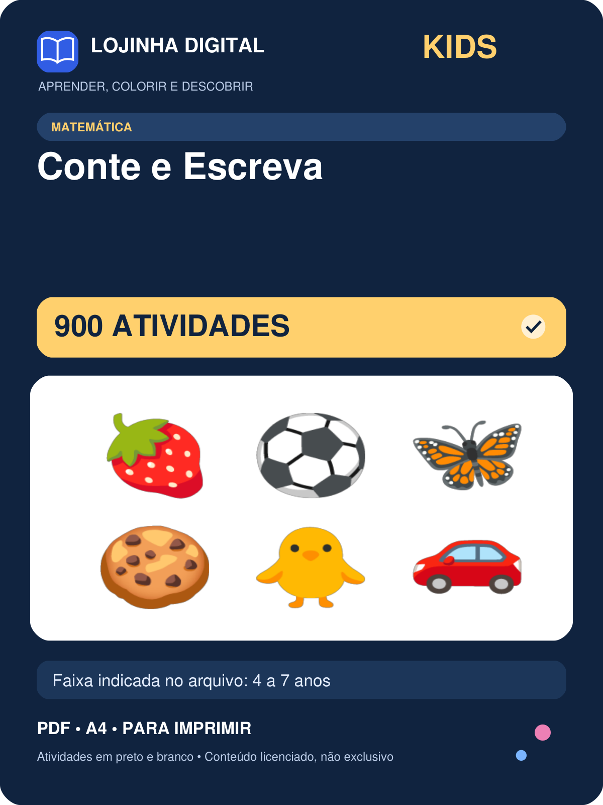 | 900 | 4 a 7 anos | covers/kids-conte-e-escreva.png
Kit Divisão — 800 atividades | 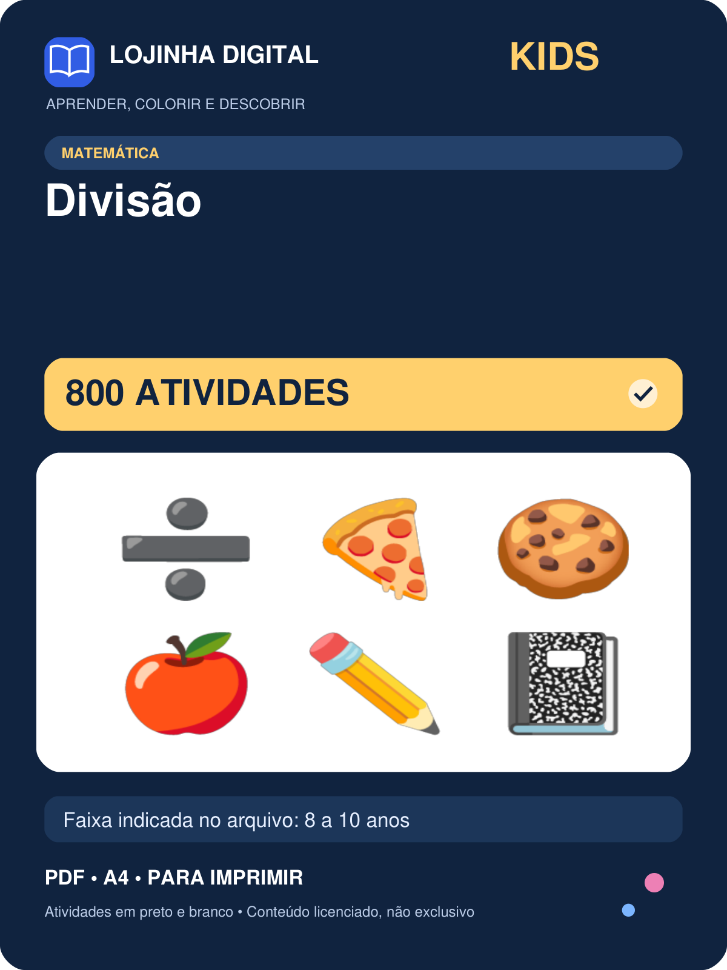 | 800 | 8 a 10 anos | covers/kids-divisao.png
Kit Frações — 400 atividades | 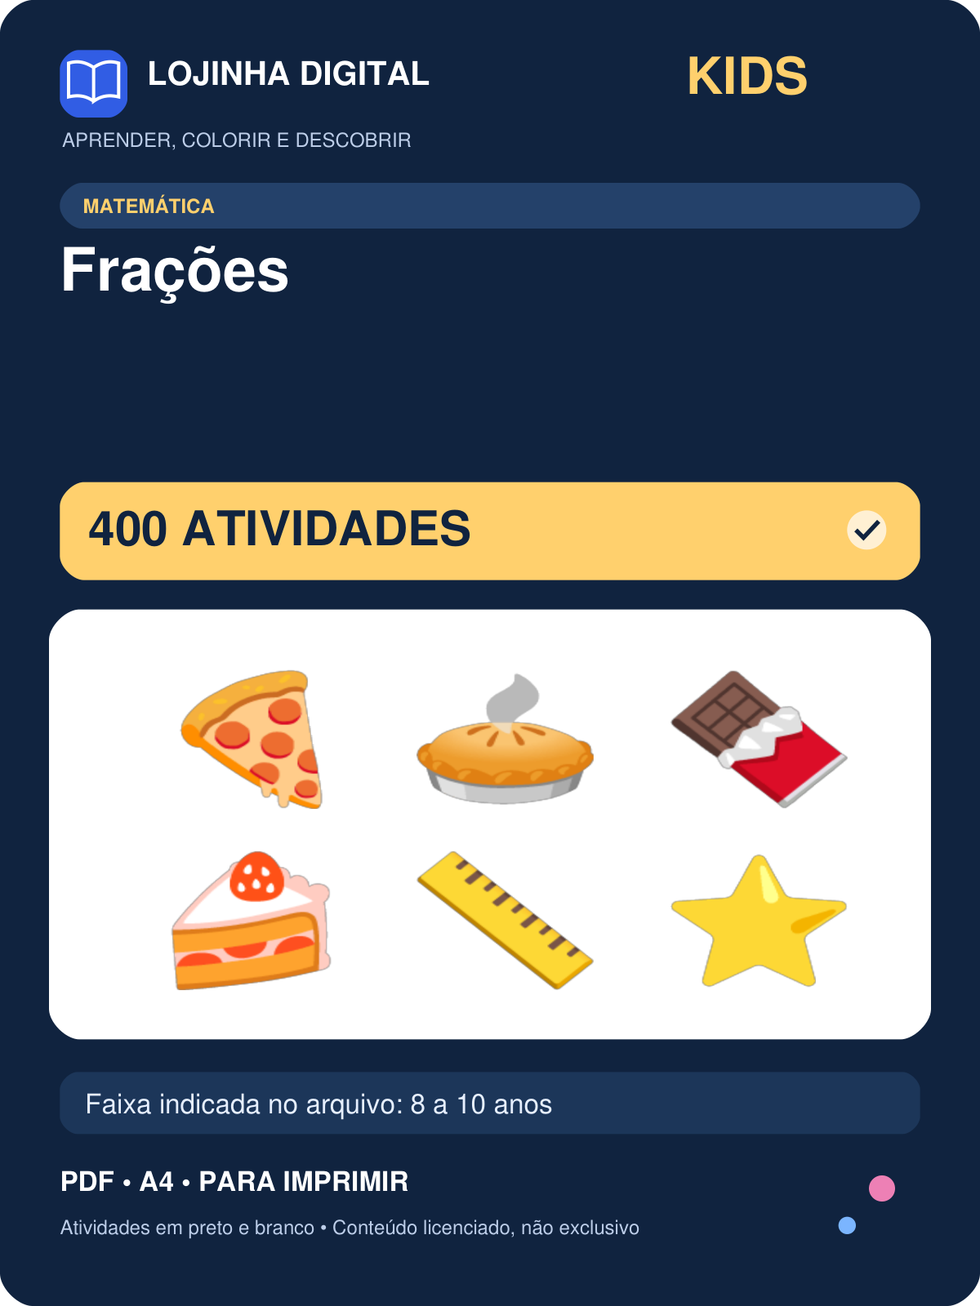 | 400 | 8 a 10 anos | covers/kids-fracoes.png
Kit Hora Certa: Relógio — 500 atividades | 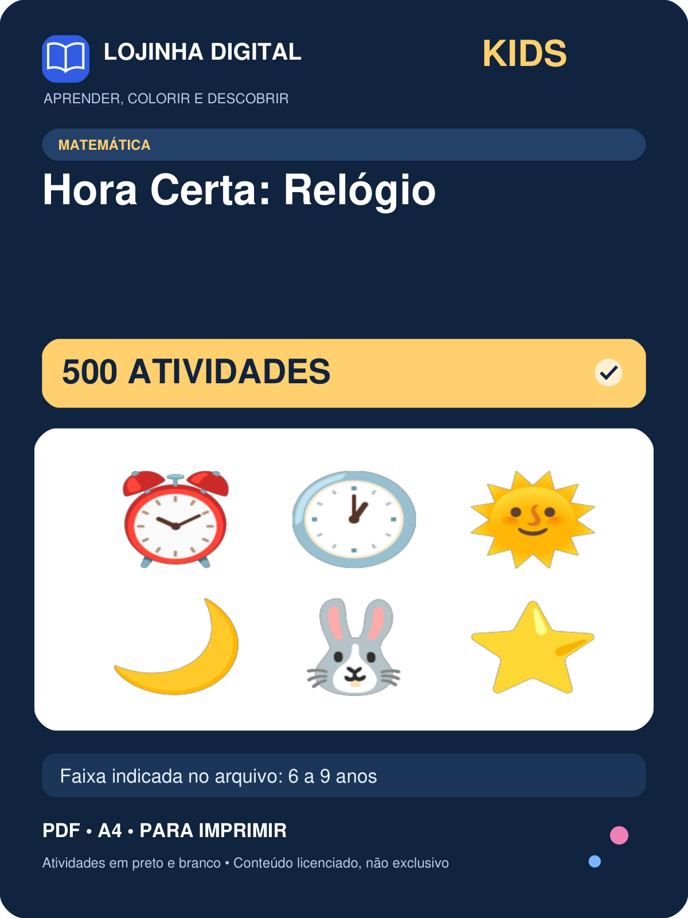 | 500 | 6 a 9 anos | covers/kids-hora-certa-relogio.png
Kit Números de 0 a 20 — 461 atividades | 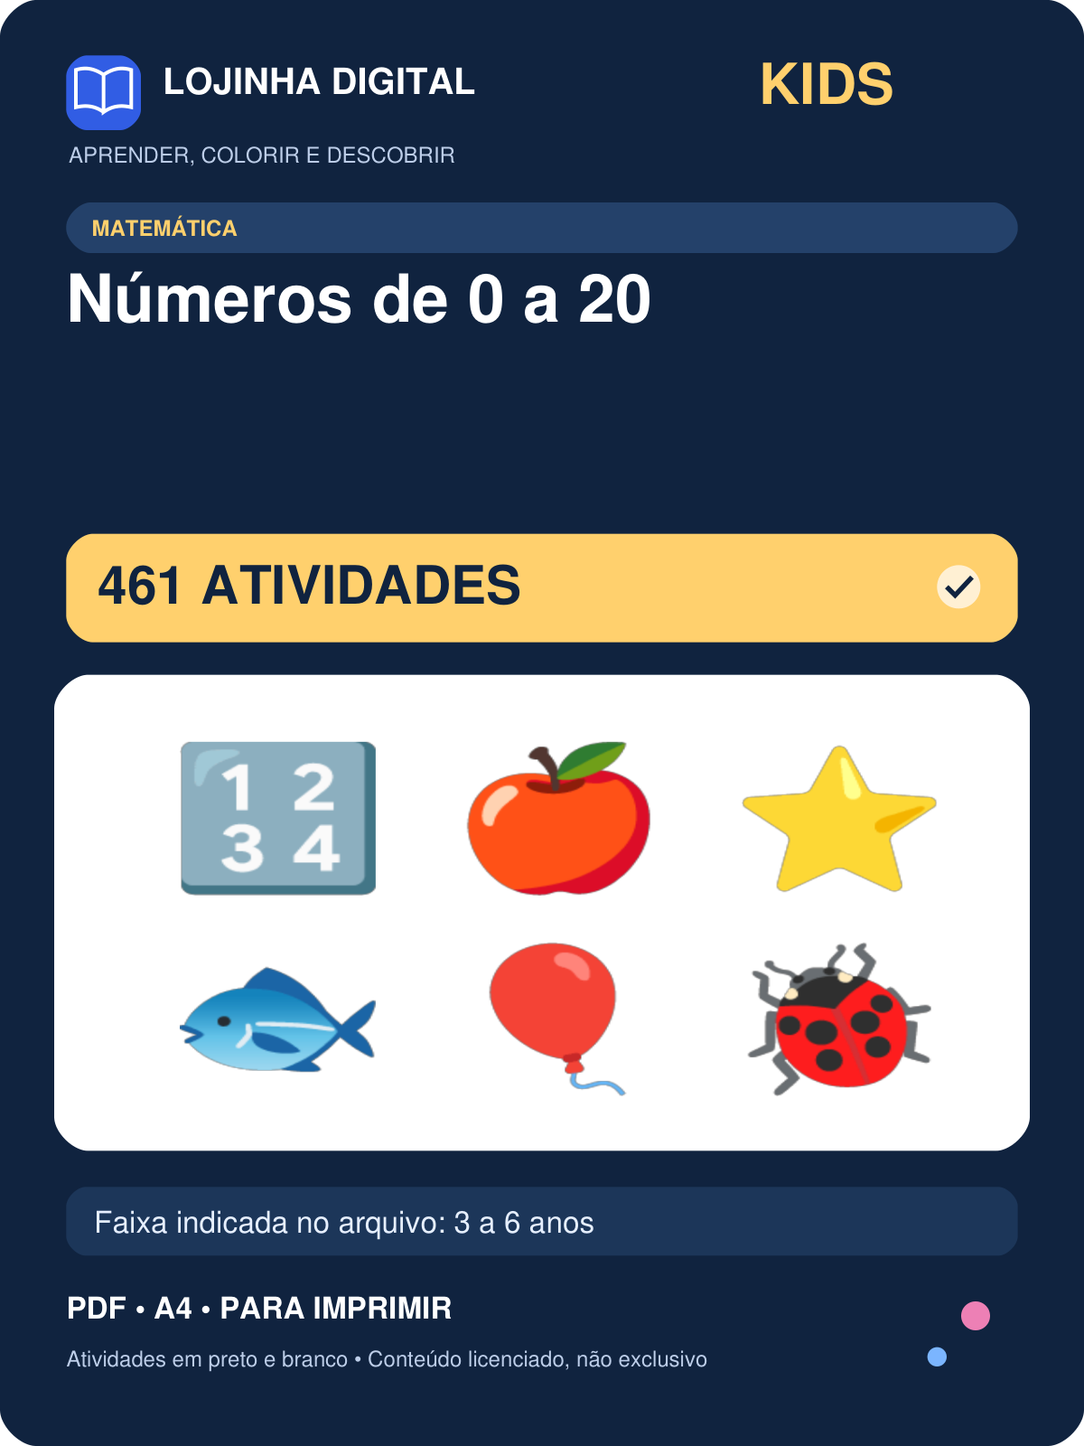 | 461 | 3 a 6 anos | covers/kids-numeros-de-0-a-20.png
Kit Números por Extenso — 400 atividades | 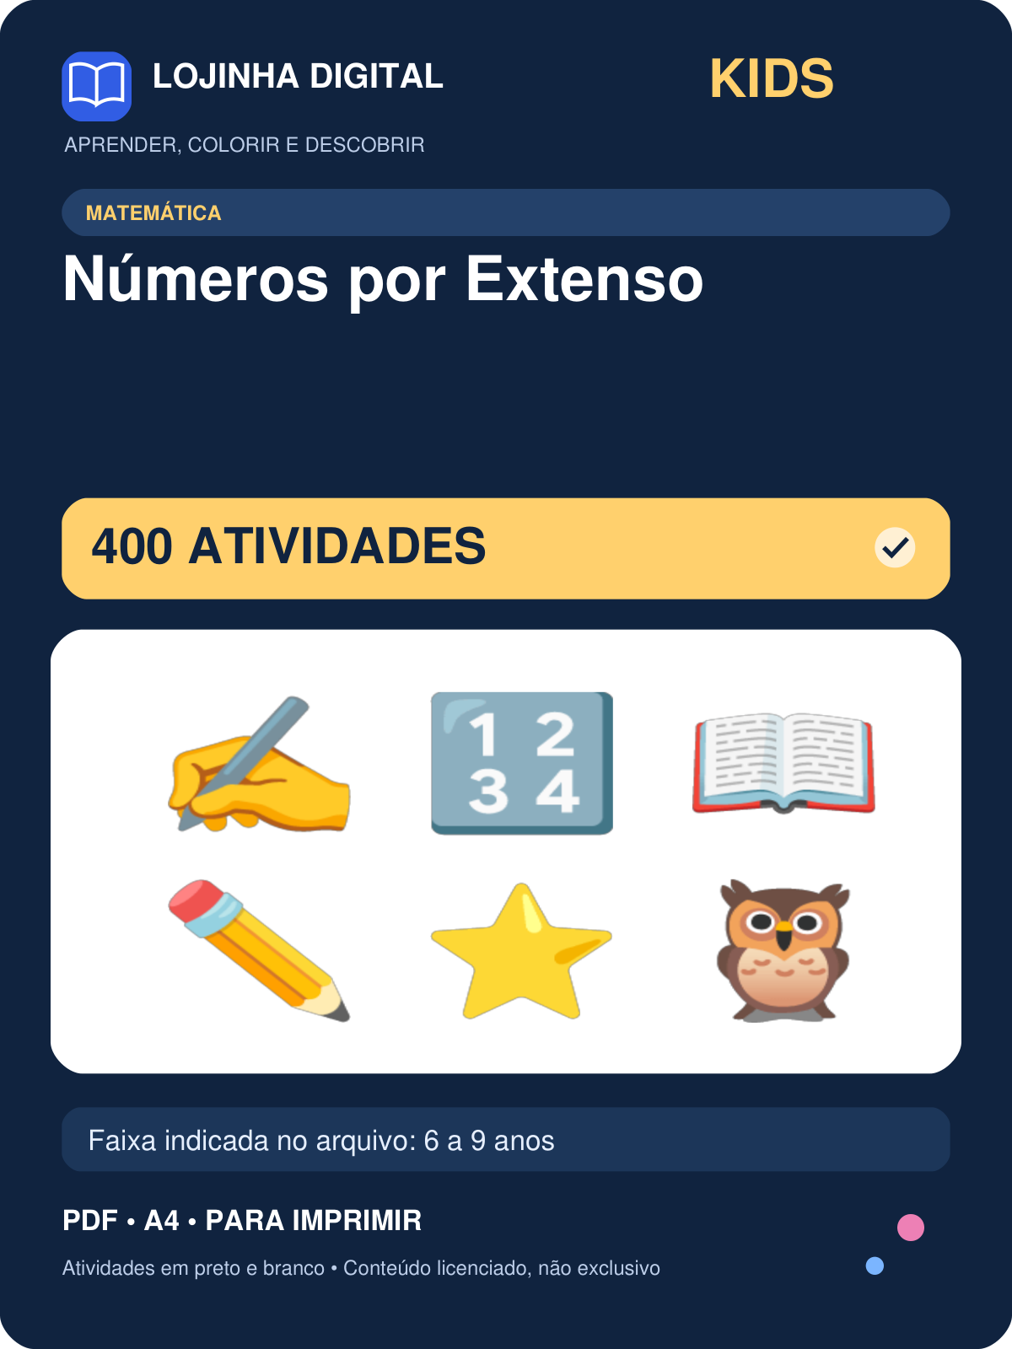 | 400 | 6 a 9 anos | covers/kids-numeros-por-extenso.png
Kit Probleminhas de Matemática — 700 atividades | 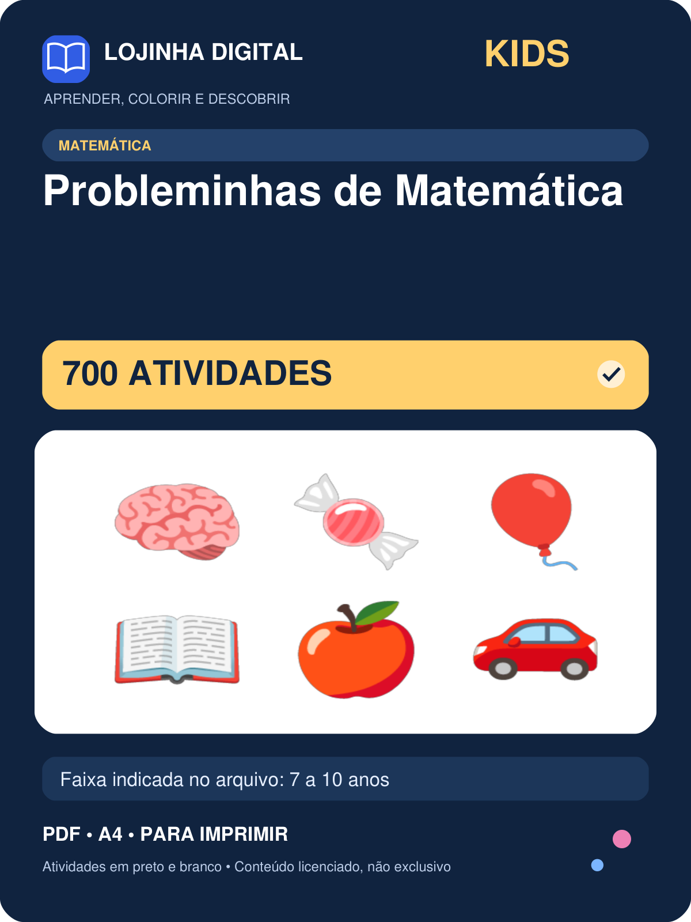 | 700 | 7 a 10 anos | covers/kids-probleminhas-de-matematica.png
Kit Sequências e Quadro até 100 — 800 atividades | 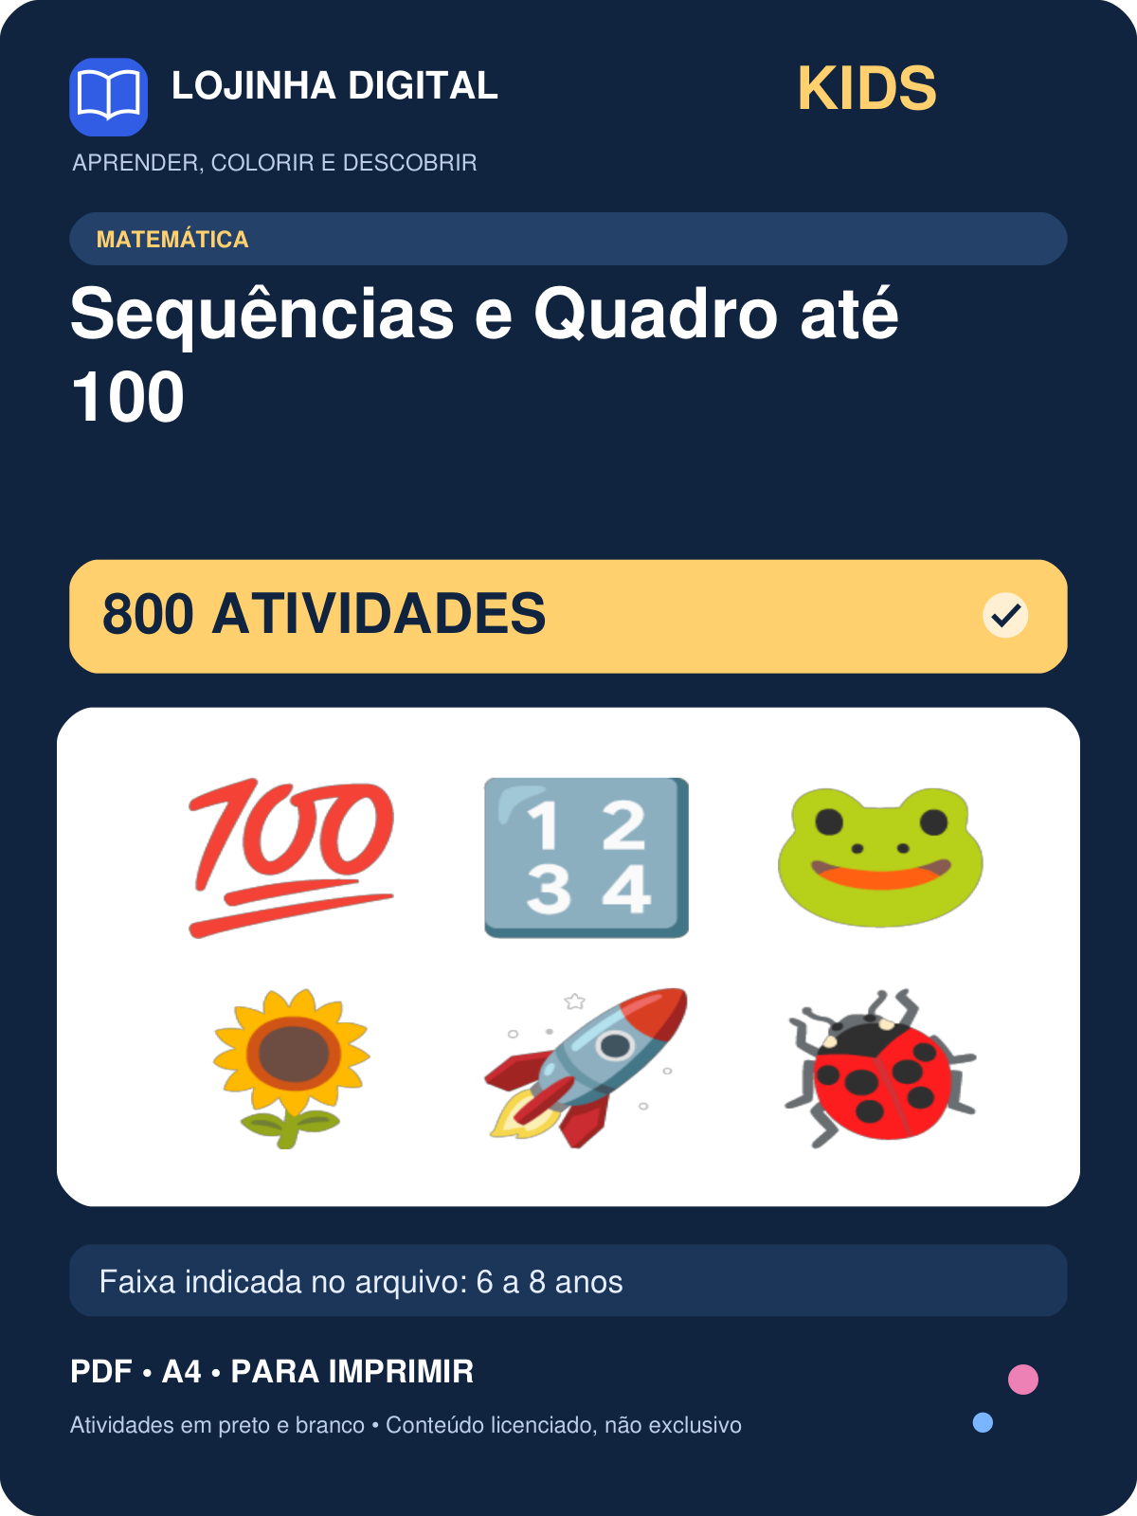 | 800 | 6 a 8 anos | covers/kids-sequencias-e-quadro-ate-100.png
Kit Sistema de Numeração — 1000 atividades | 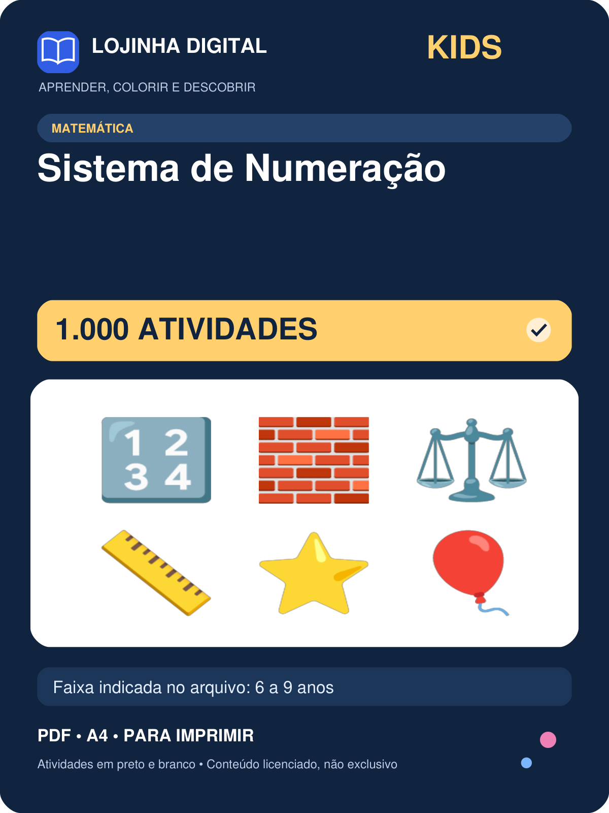 | 1000 | 6 a 9 anos | covers/kids-sistema-de-numeracao.png
Kit Subtração Armada — 1050 atividades | 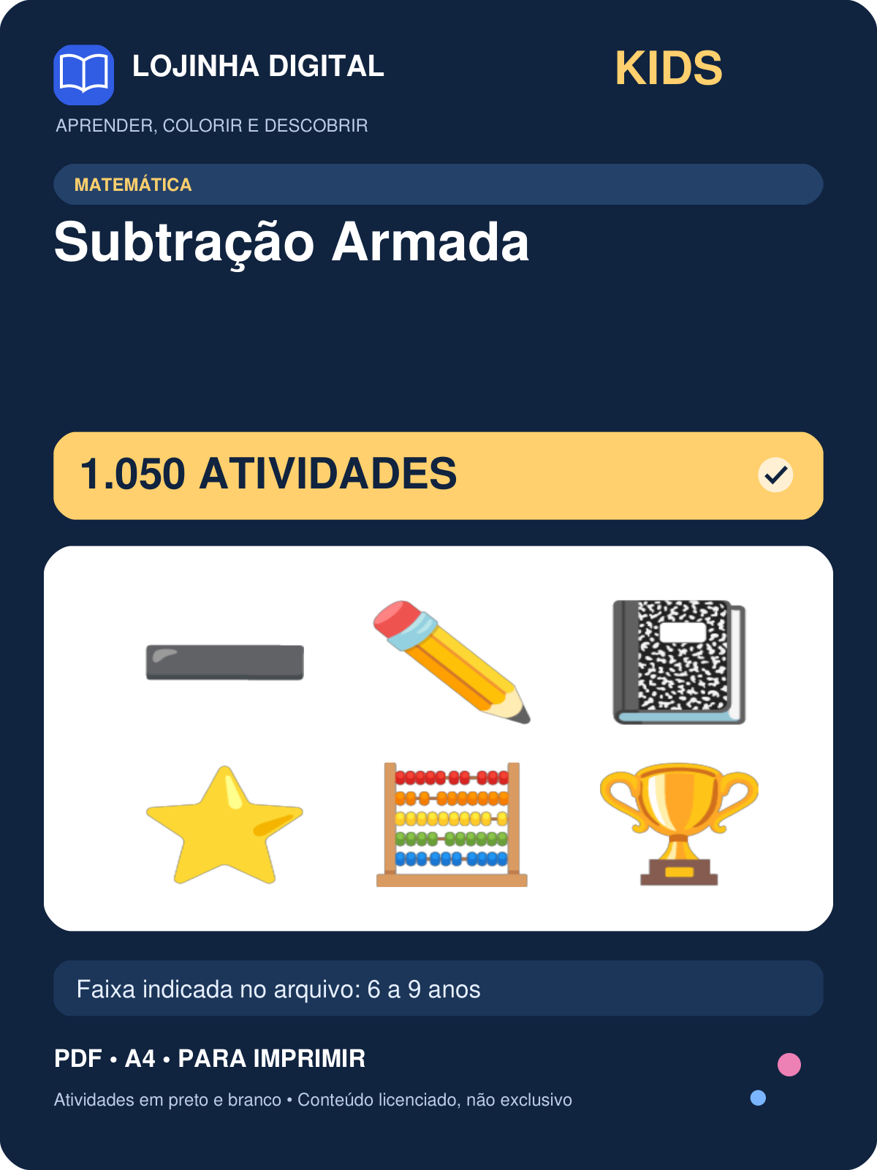 | 1050 | 6 a 9 anos | covers/kids-subtracao-armada.png
Kit Subtração com Figuras — 500 atividades | 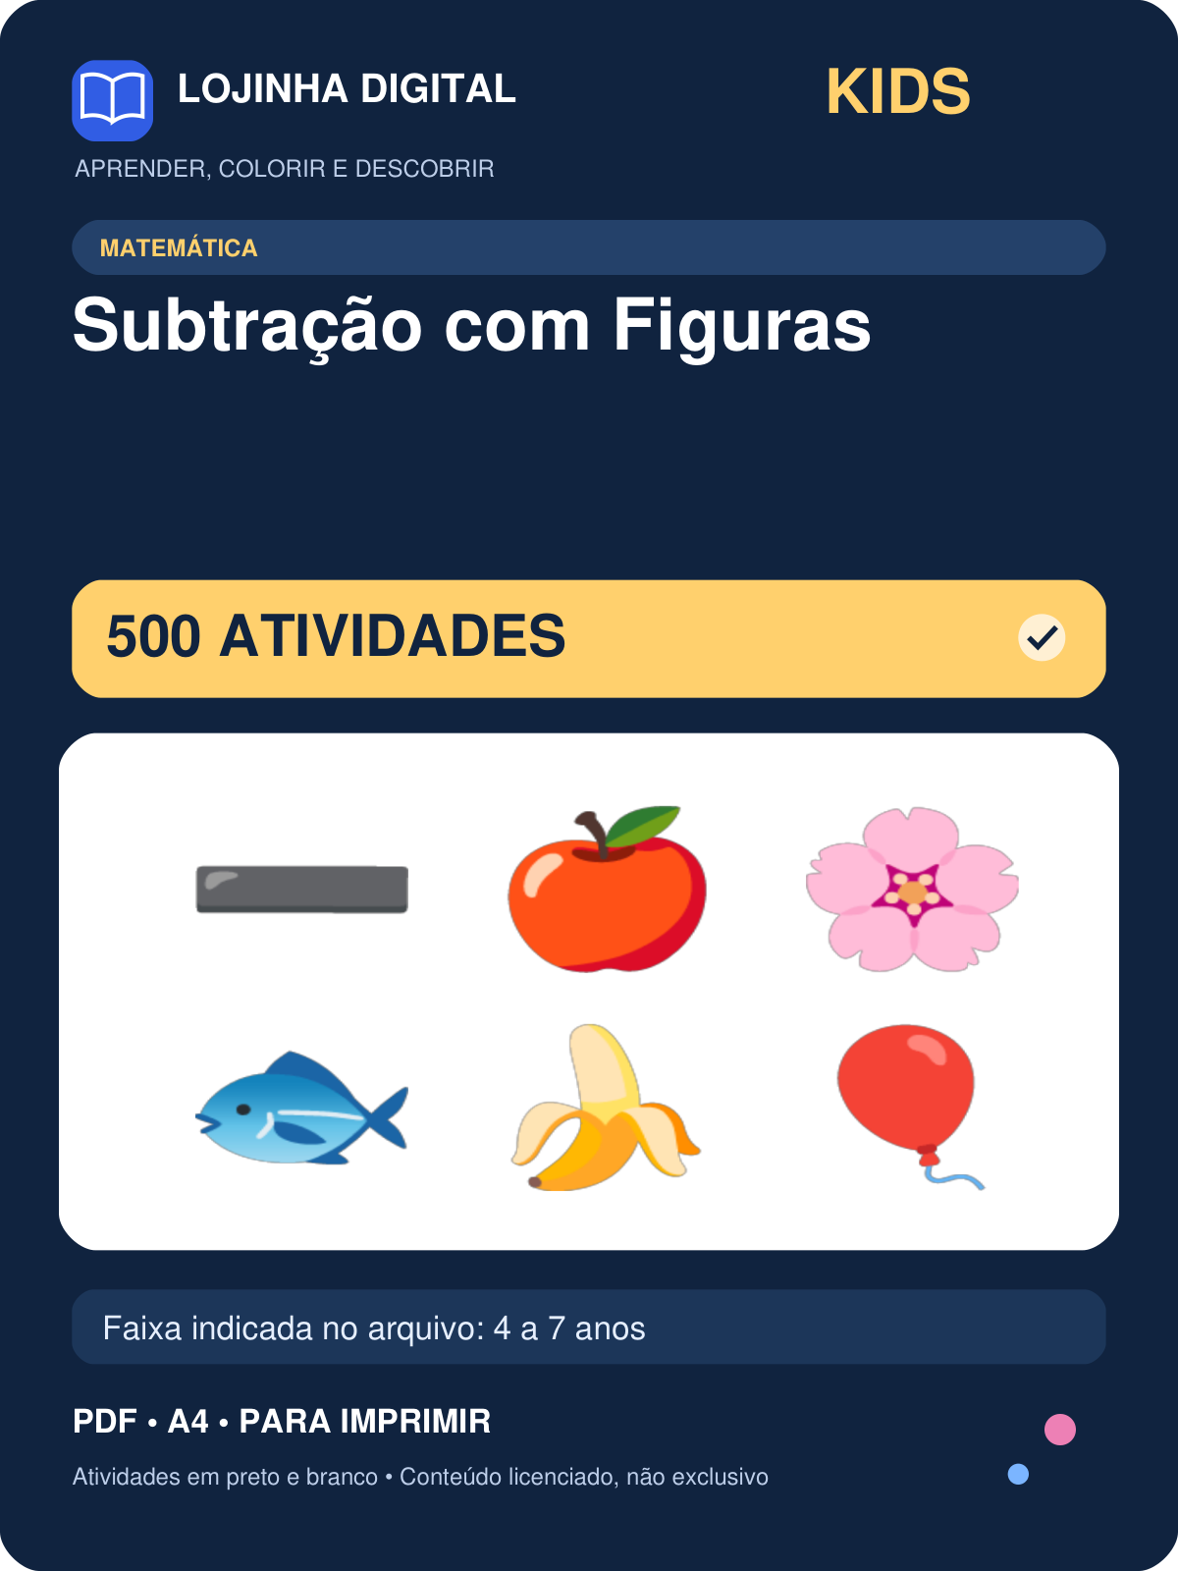 | 500 | 4 a 7 anos | covers/kids-subtracao-com-figuras.png
Kit Tabuada e Multiplicação — 960 atividades | 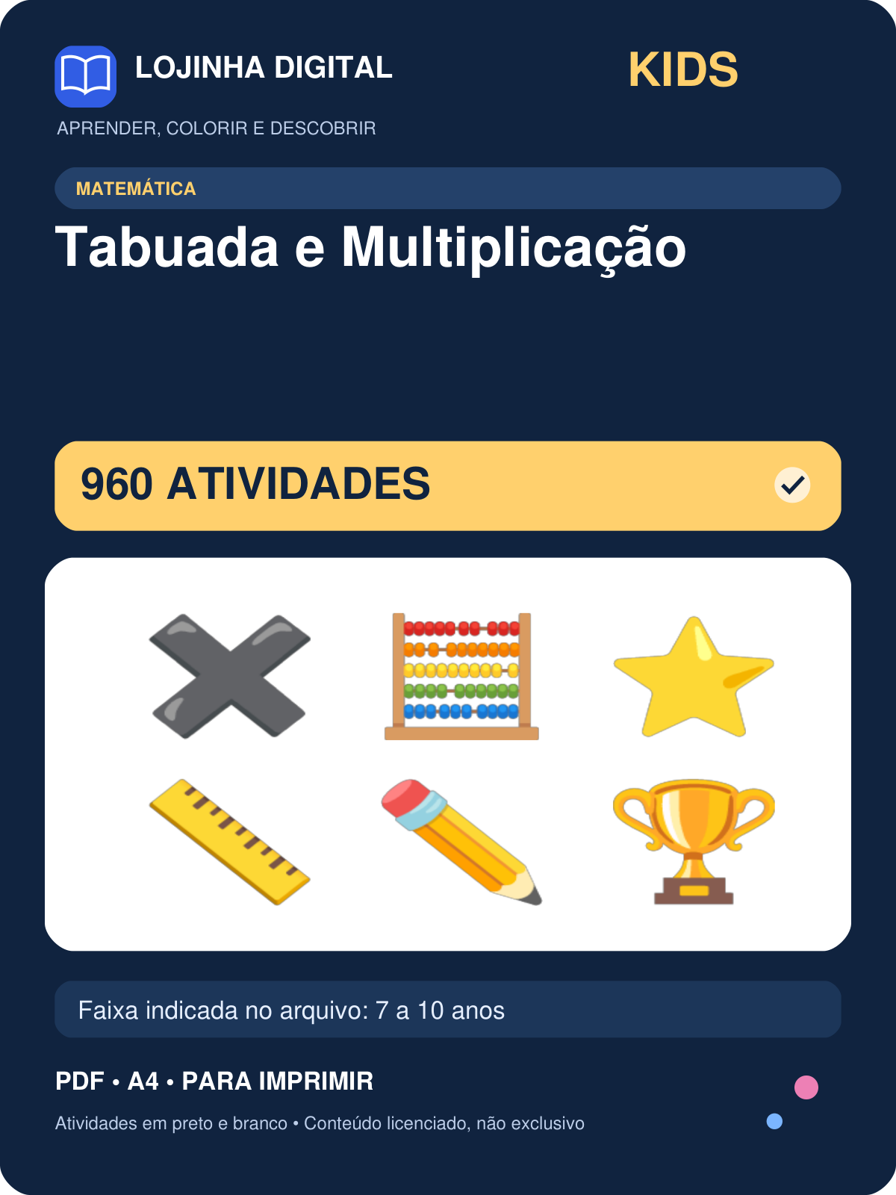 | 960 | 7 a 10 anos | covers/kids-tabuada-e-multiplicacao.png
Kit Vizinhos, Maior e Menor — 800 atividades | 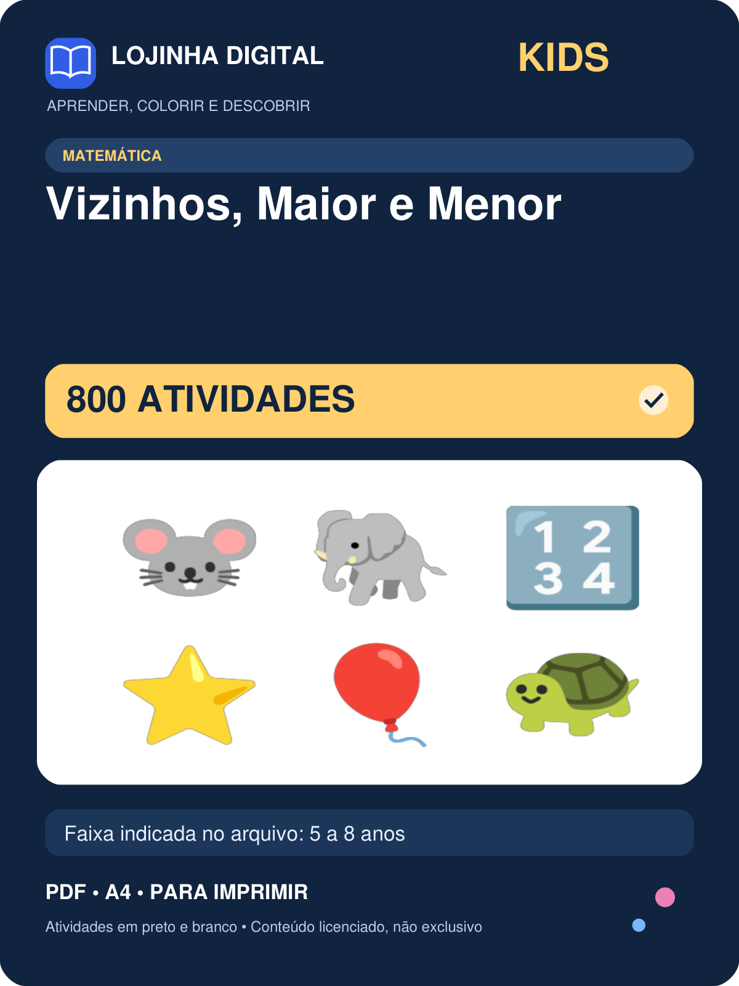 | 800 | 5 a 8 anos | covers/kids-vizinhos-maior-e-menor.png
Kit Atenção e Percepção — 800 atividades | 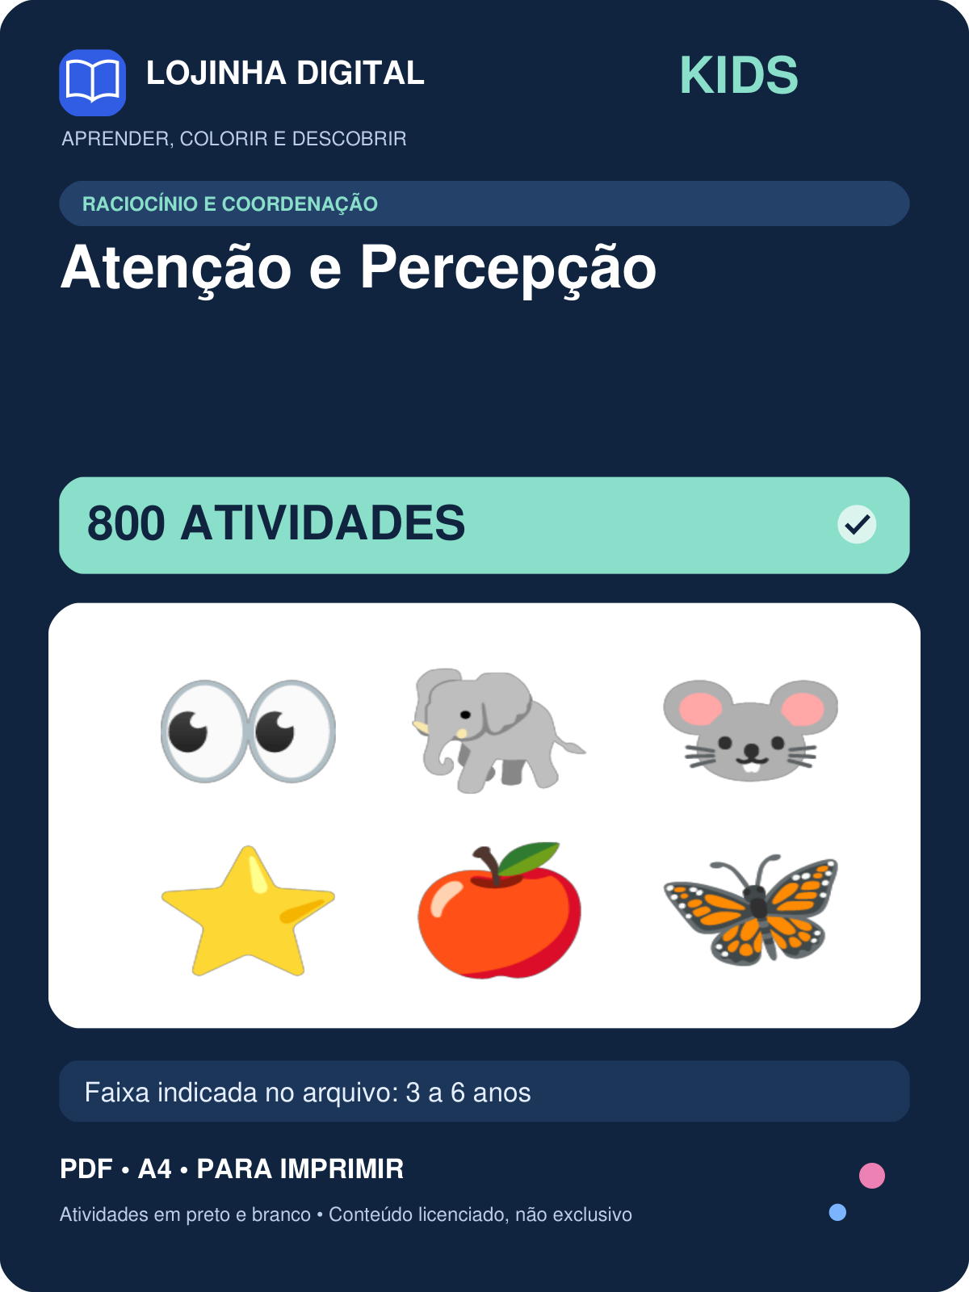 | 800 | 3 a 6 anos | covers/kids-atencao-e-percepcao.png
Kit Coordenação Motora — 600 atividades | 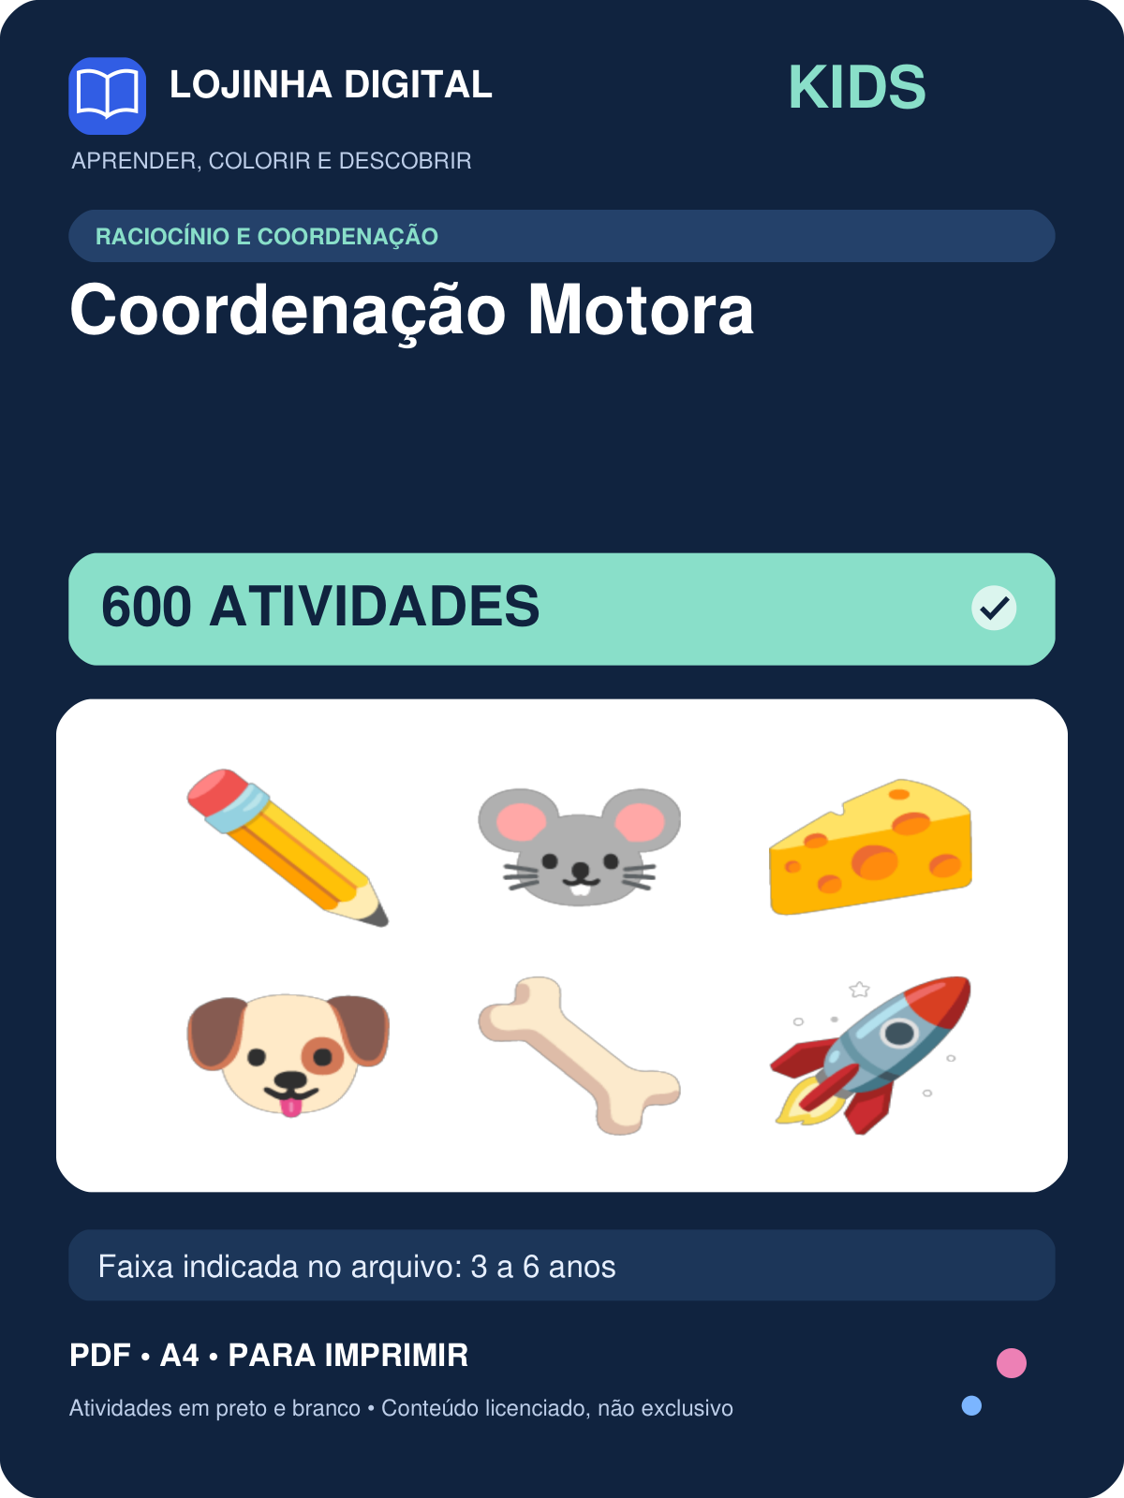 | 600 | 3 a 6 anos | covers/kids-coordenacao-motora.png
Kit Copie o Desenho (Quadriculado) — 900 atividades | 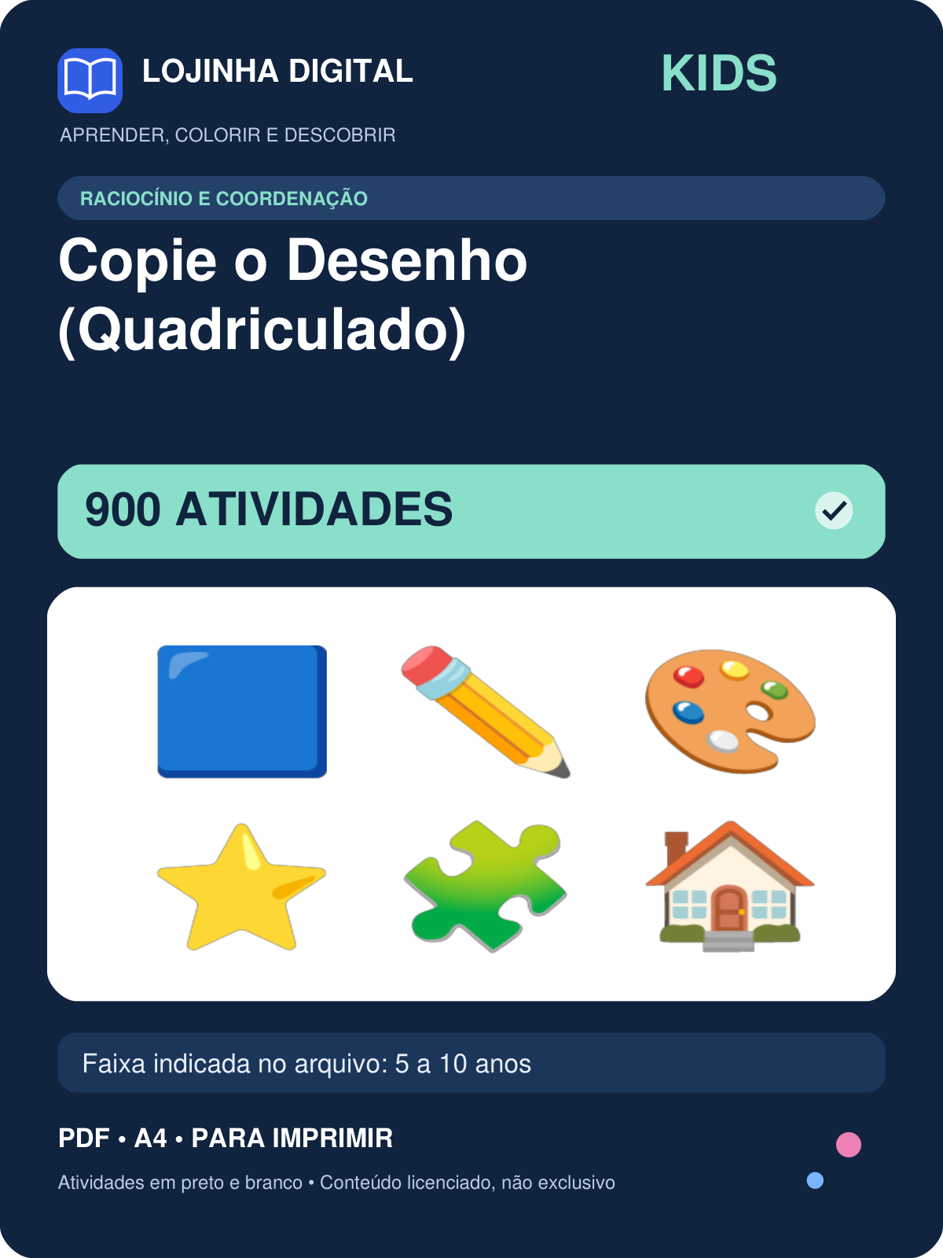 | 900 | 5 a 10 anos | covers/kids-copie-o-desenho-quadriculado.png
Kit Labirintos: Nível Difícil — 900 atividades | 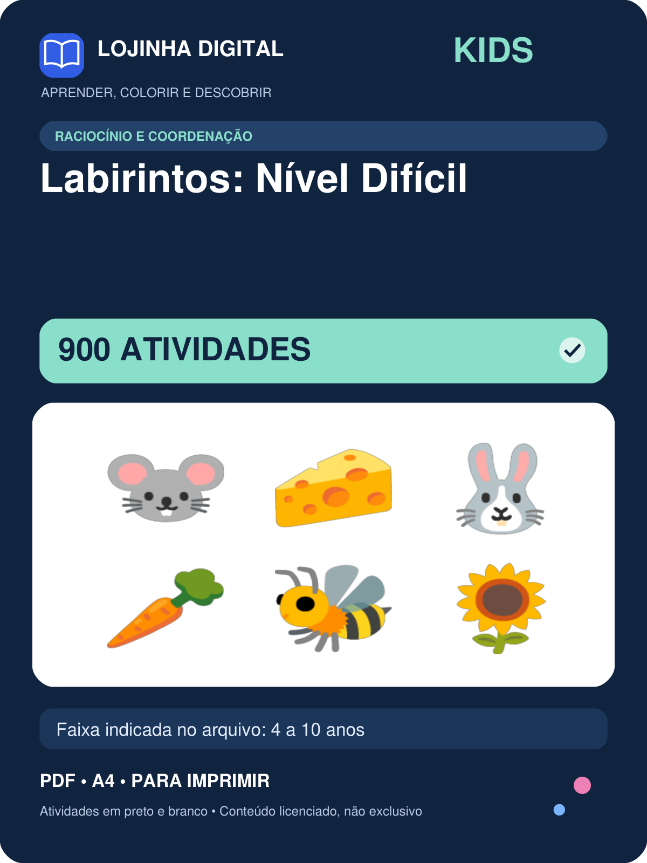 | 900 | 4 a 10 anos | covers/kids-labirintos-nivel-dificil.png
Kit Labirintos: Nível Fácil — 900 atividades | 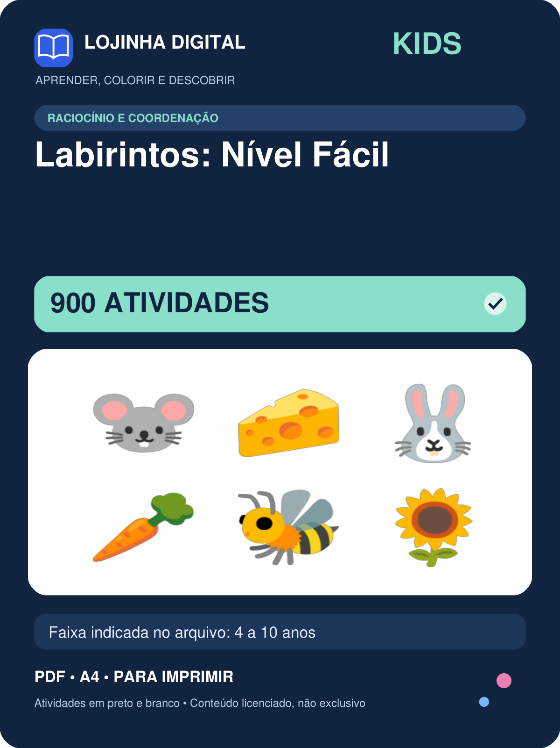 | 900 | 4 a 10 anos | covers/kids-labirintos-nivel-facil.png
Kit Labirintos: Nível Médio — 900 atividades | 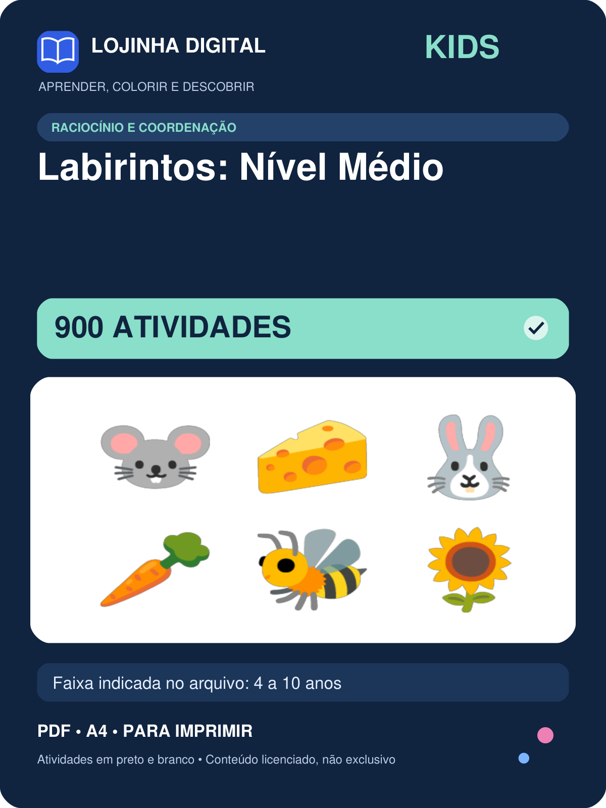 | 900 | 4 a 10 anos | covers/kids-labirintos-nivel-medio.png
Kit Ligue os Pontos — 774 atividades | 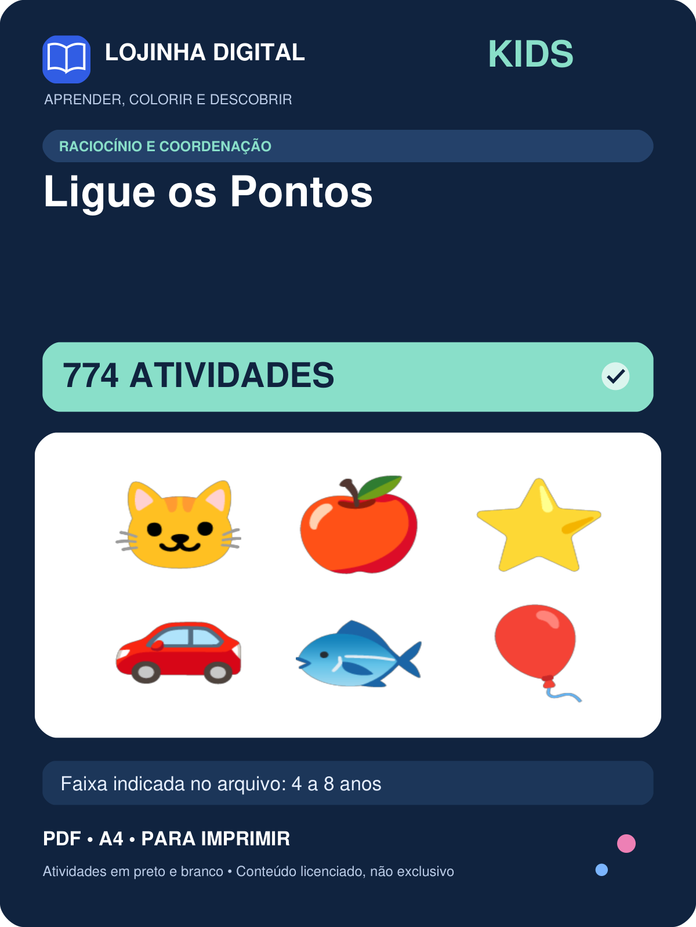 | 774 | 4 a 8 anos | covers/kids-ligue-os-pontos.png
Kit Pinte pelo Código — 516 atividades | 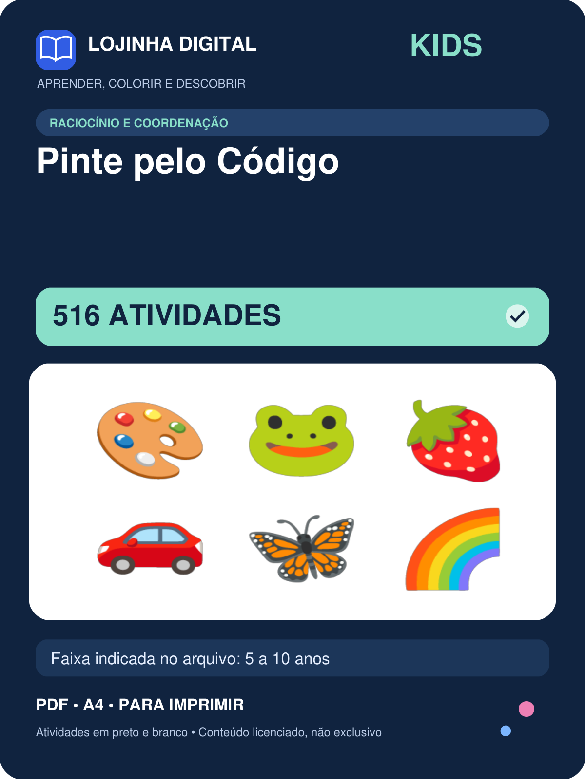 | 516 | 5 a 10 anos | covers/kids-pinte-pelo-codigo.png
Kit Sequência Lógica — 700 atividades | 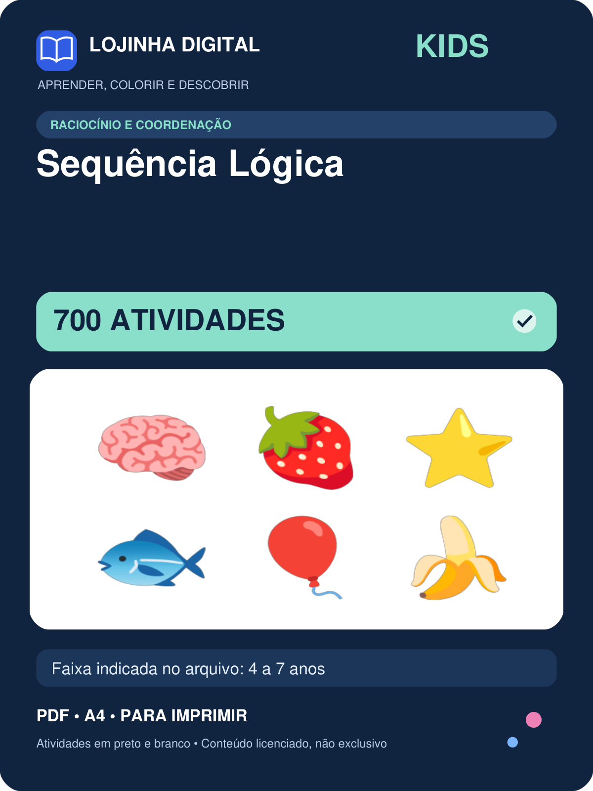 | 700 | 4 a 7 anos | covers/kids-sequencia-logica.png
Kit Sudoku Infantil — 800 atividades | 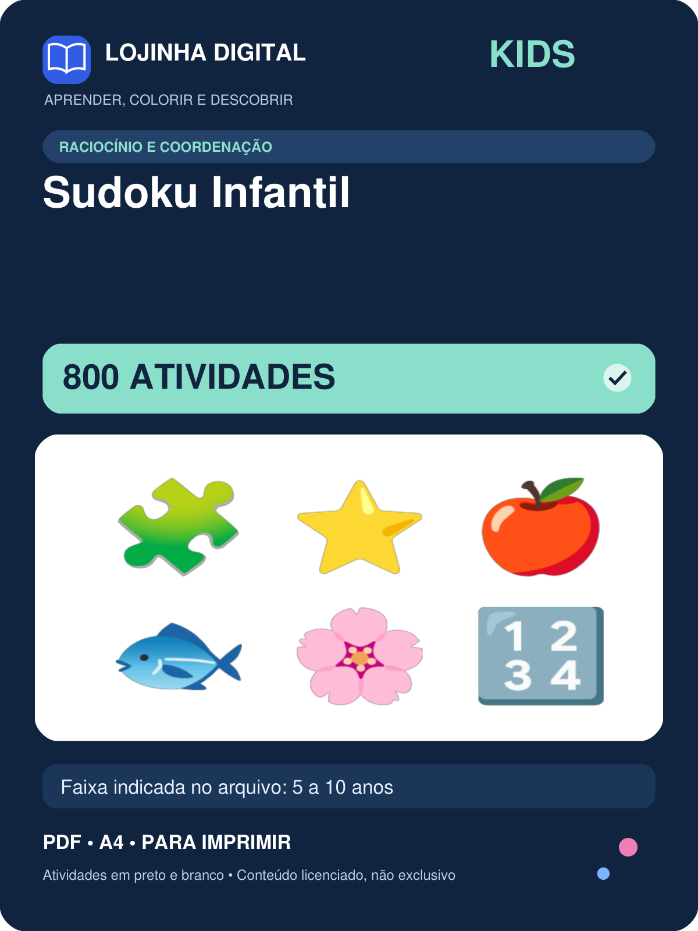 | 800 | 5 a 10 anos | covers/kids-sudoku-infantil.png
Kit Carnaval — 196 atividades | 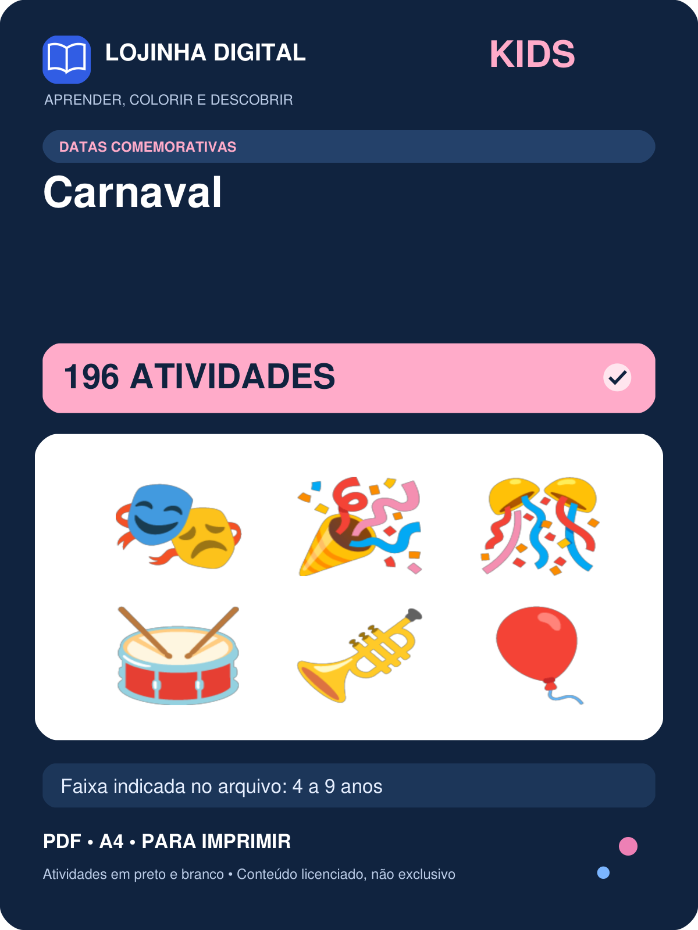 | 196 | 4 a 9 anos | covers/kids-carnaval.png
Kit Dia das Crianças — 196 atividades | 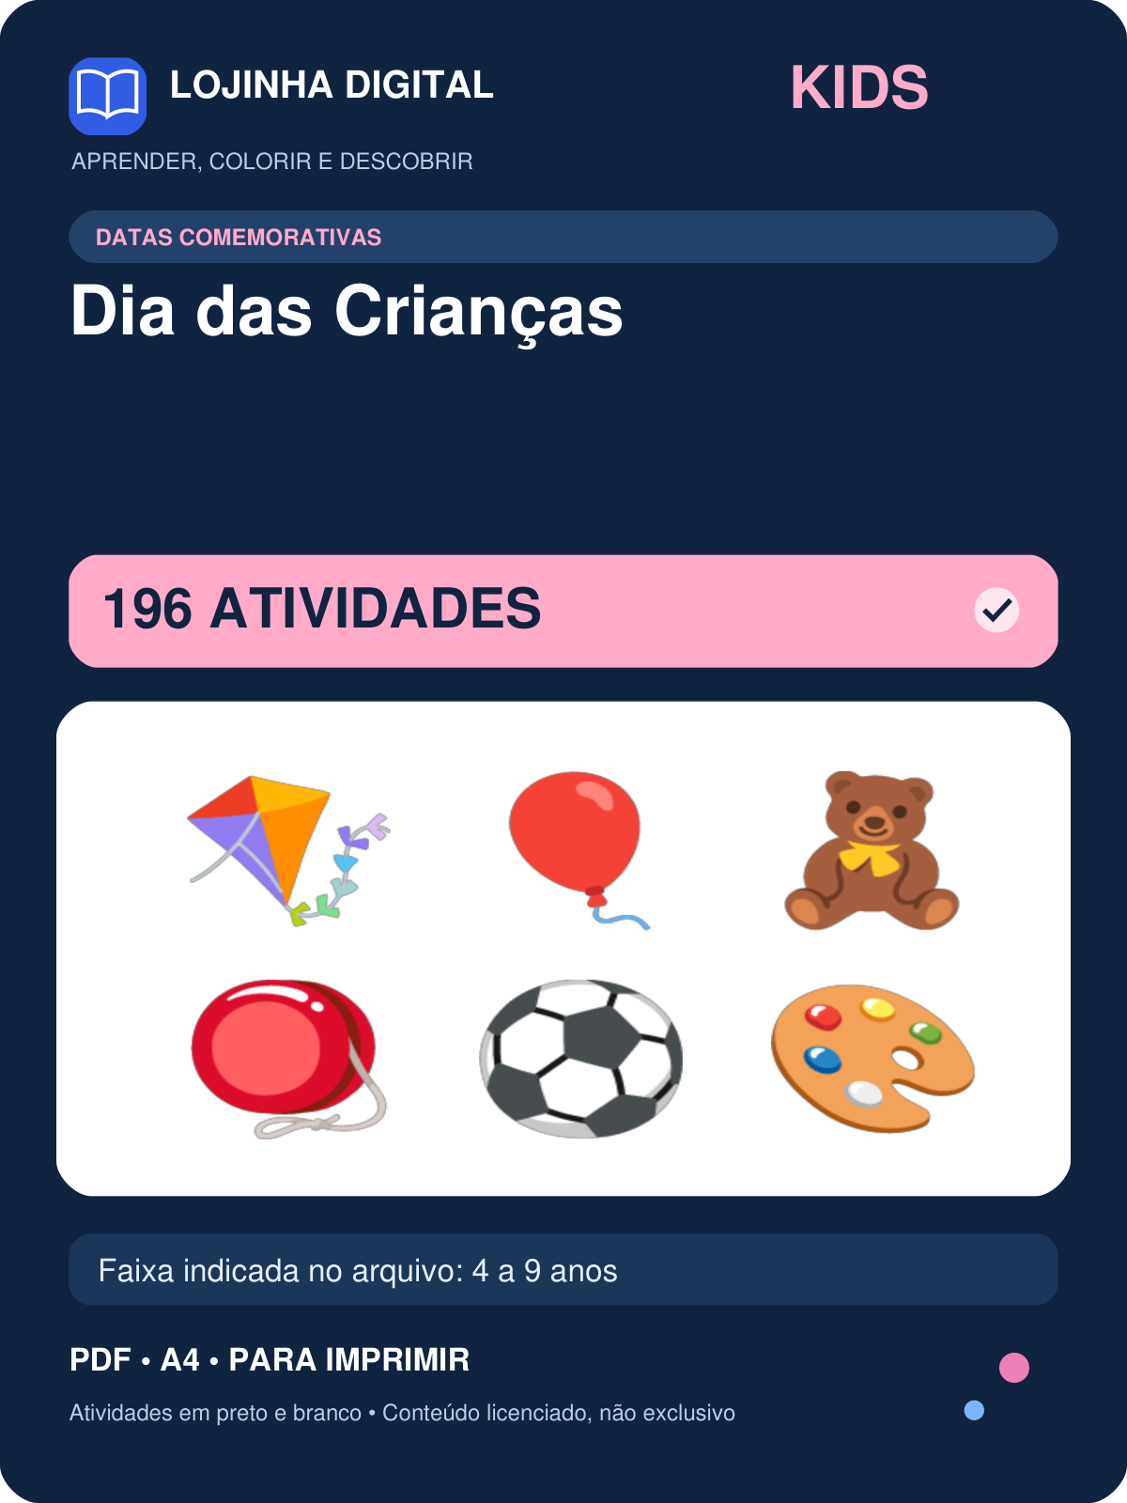 | 196 | 4 a 9 anos | covers/kids-dia-das-criancas.png
Kit Dia das Mães — 196 atividades | 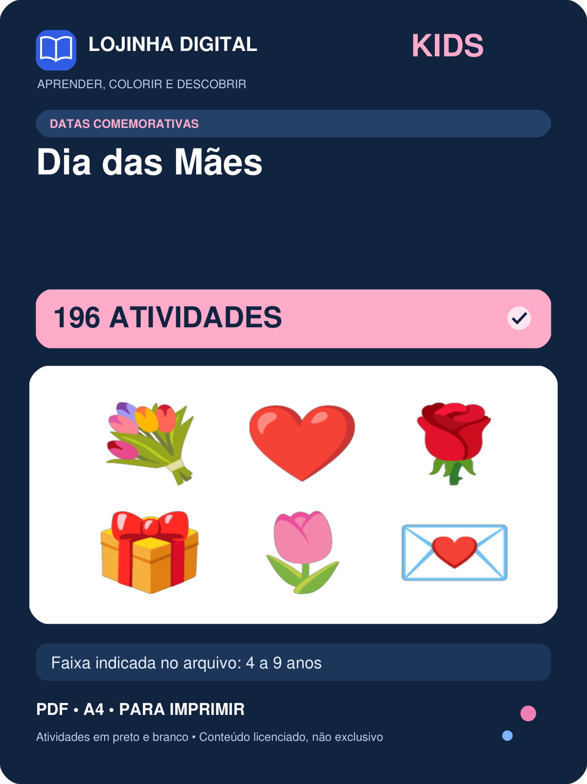 | 196 | 4 a 9 anos | covers/kids-dia-das-maes.png
Kit Festa Junina — 196 atividades | 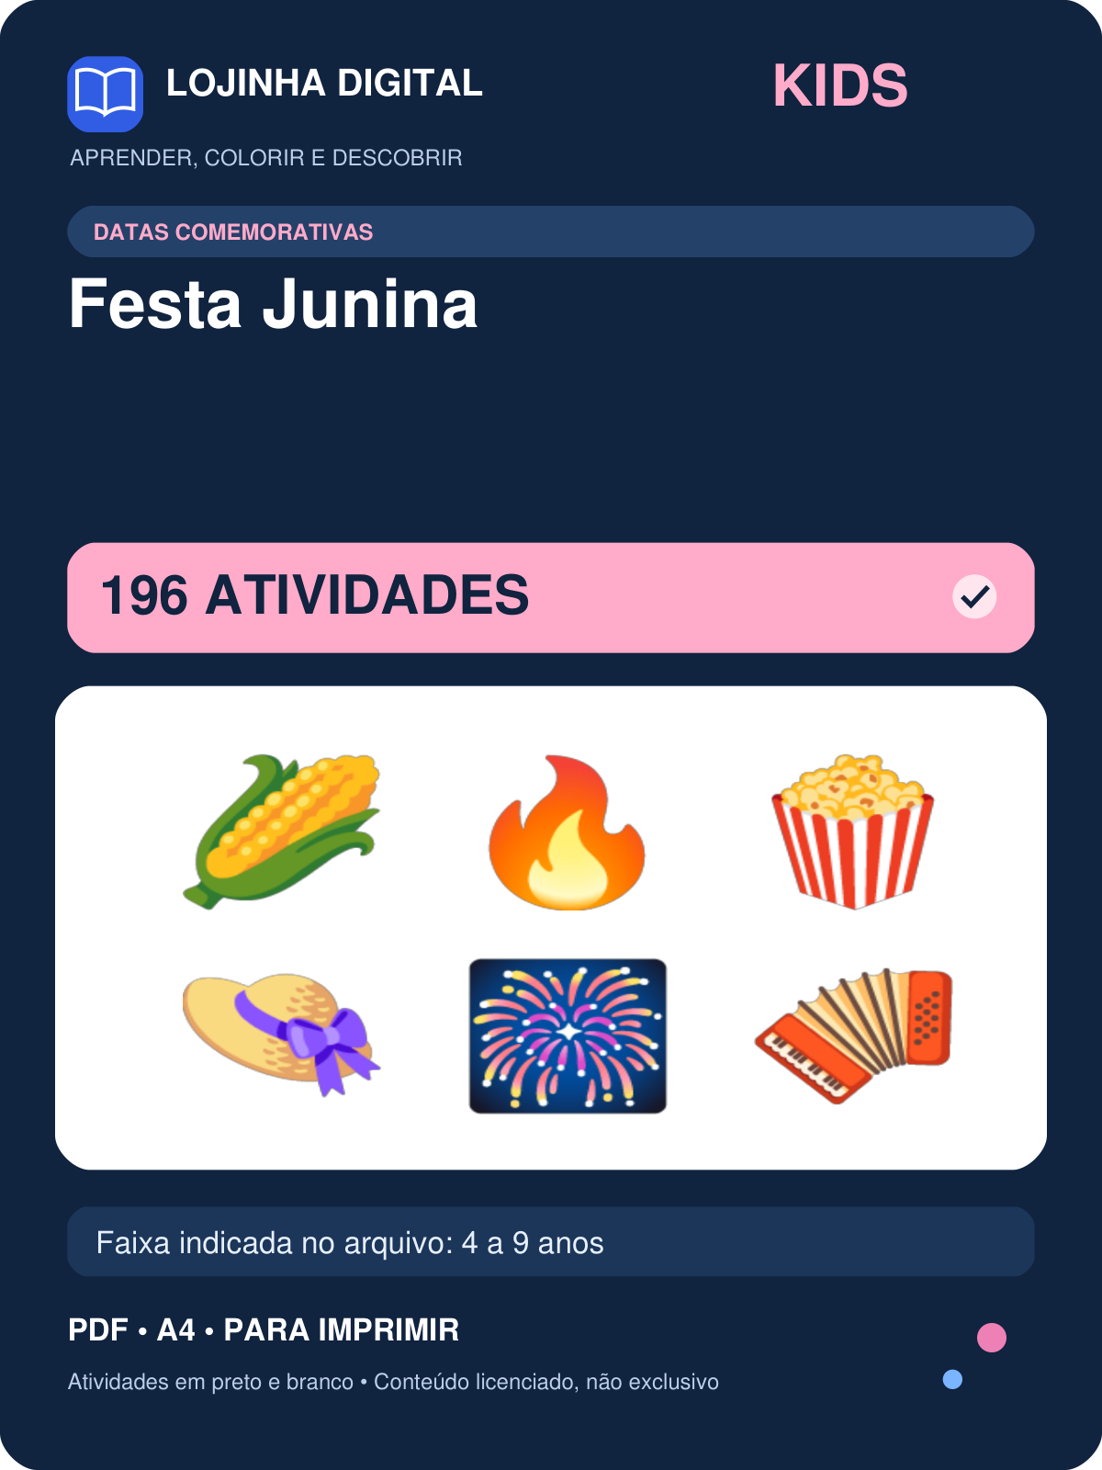 | 196 | 4 a 9 anos | covers/kids-festa-junina.png
Kit Folclore — 196 atividades | 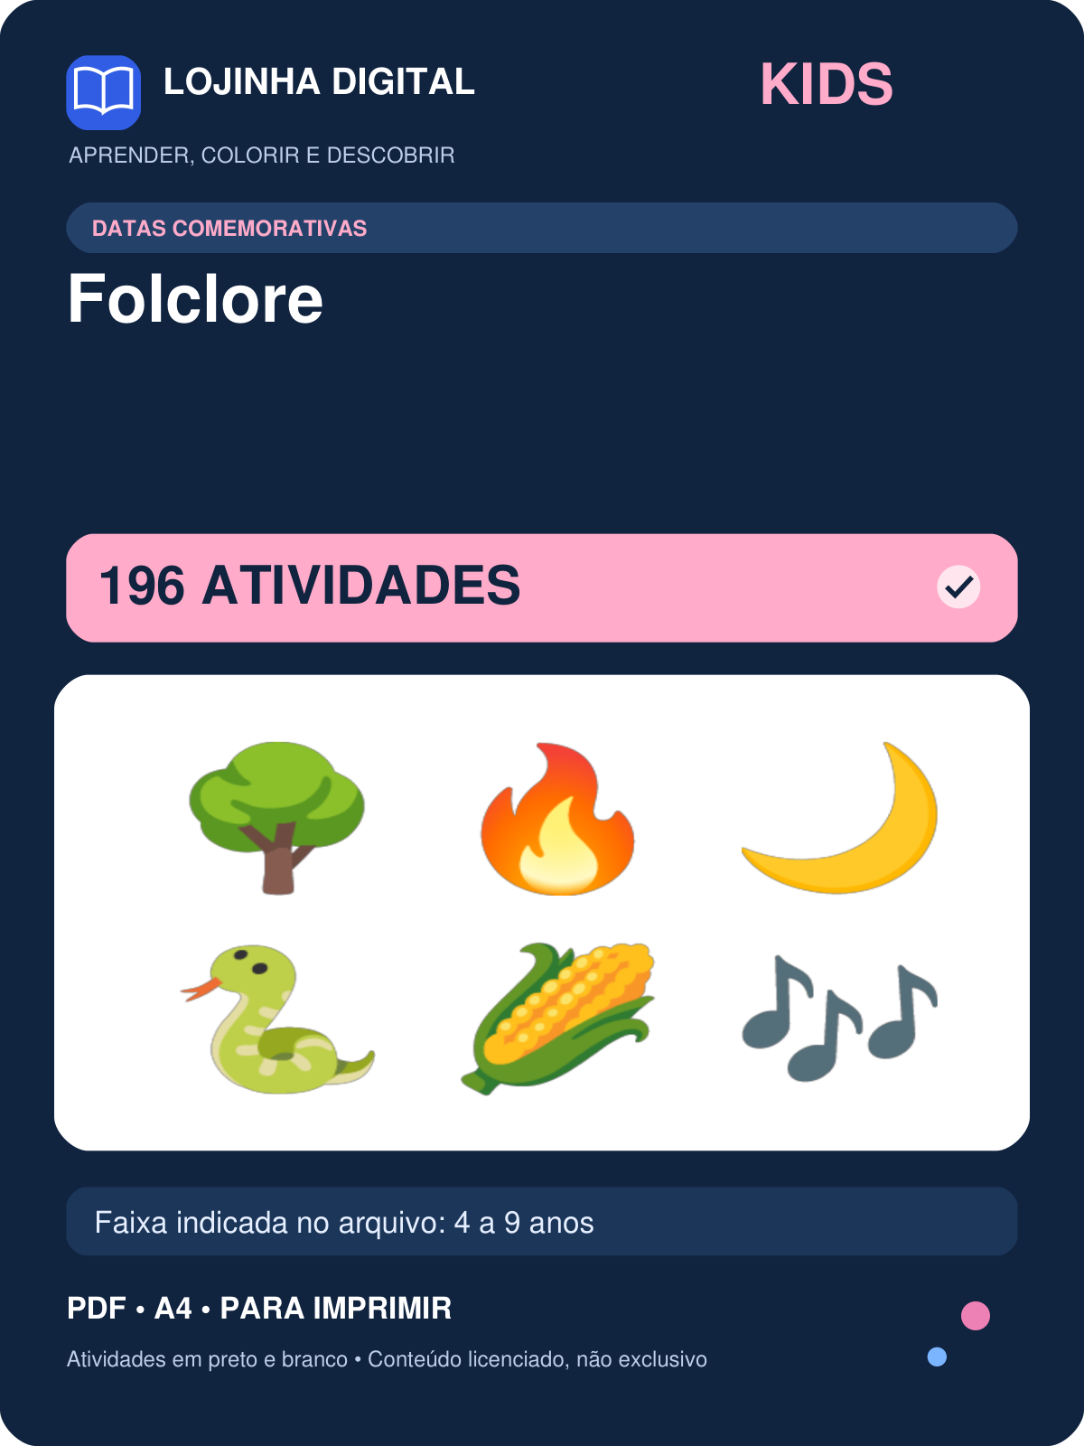 | 196 | 4 a 9 anos | covers/kids-folclore.png
Kit Meio Ambiente — 196 atividades | 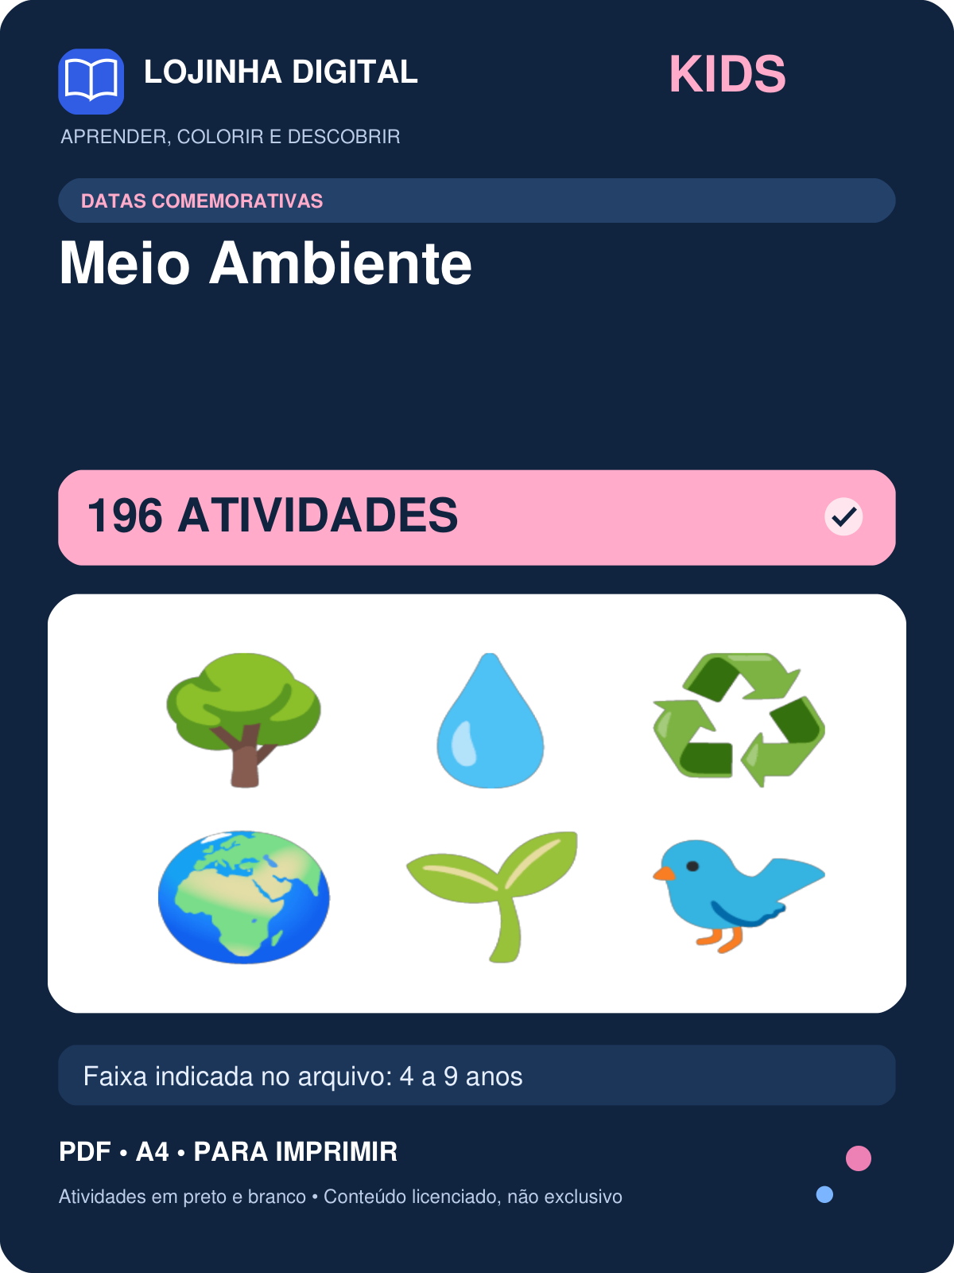 | 196 | 4 a 9 anos | covers/kids-meio-ambiente.png
Kit Natal — 198 atividades | 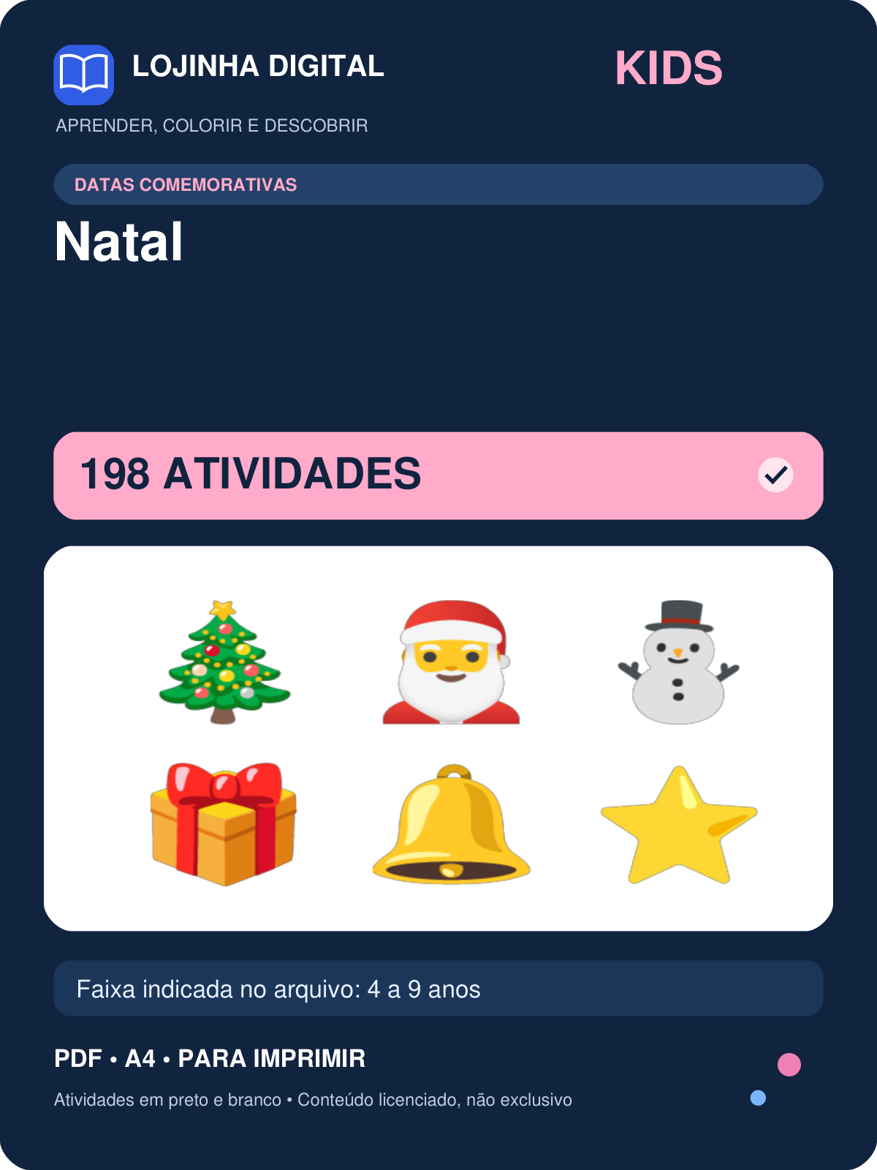 | 198 | 4 a 9 anos | covers/kids-natal.png
Kit Primavera — 196 atividades | 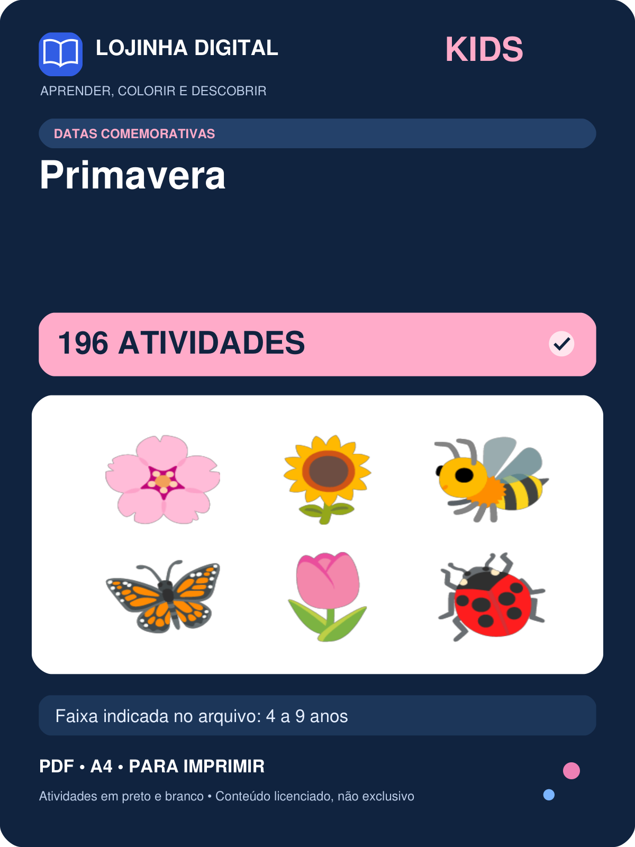 | 196 | 4 a 9 anos | covers/kids-primavera.png
Kit Páscoa — 196 atividades | 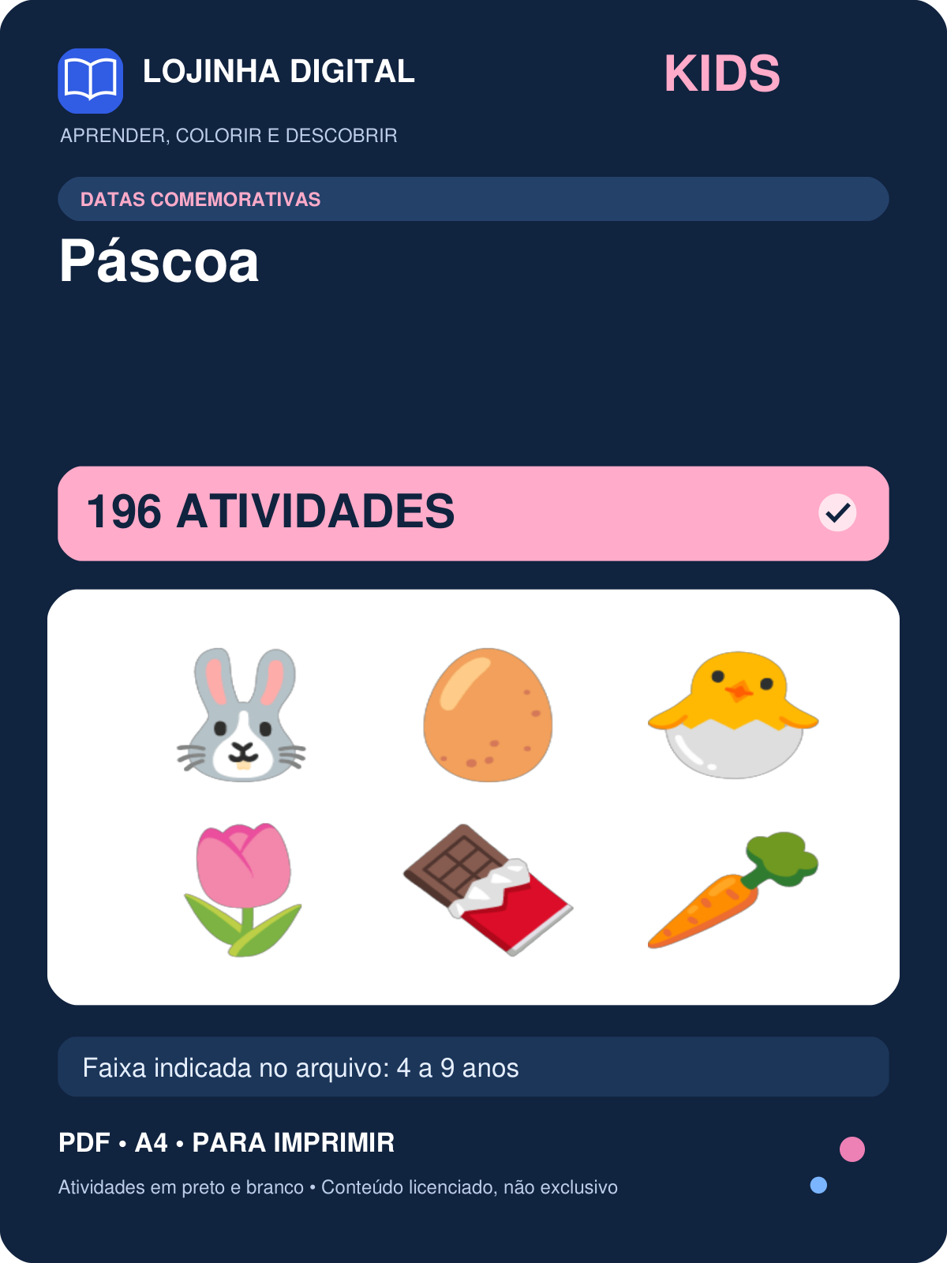 | 196 | 4 a 9 anos | covers/kids-pascoa.png
Kit Volta às Aulas — 198 atividades | 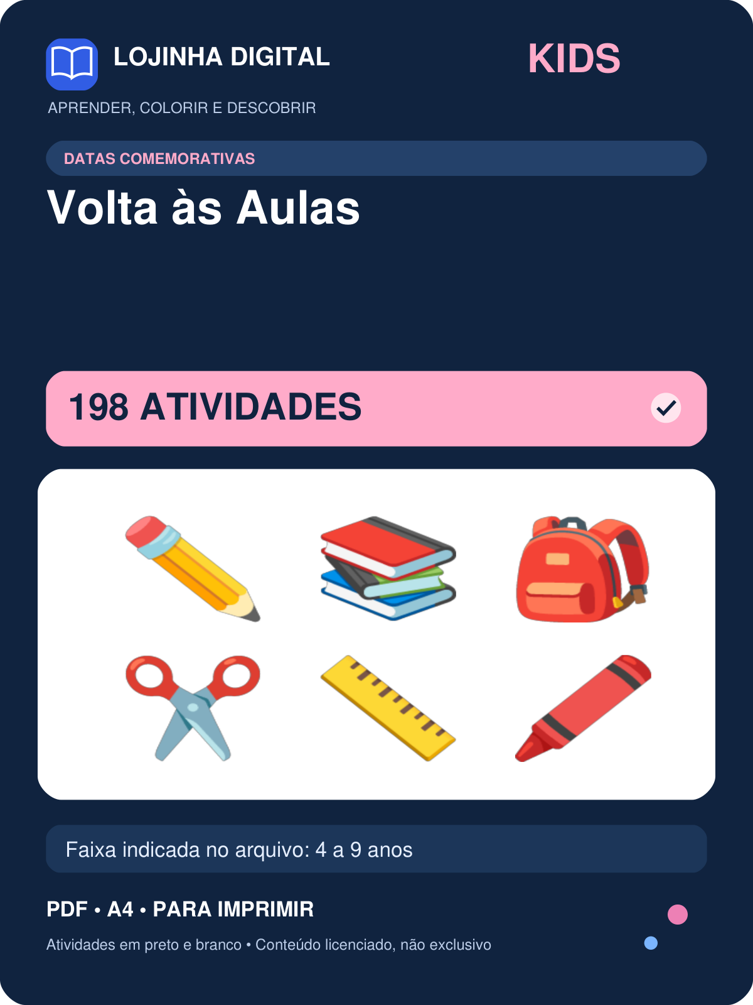 | 198 | 4 a 9 anos | covers/kids-volta-as-aulas.png
Kit Alimentos para Colorir — 51 atividades | 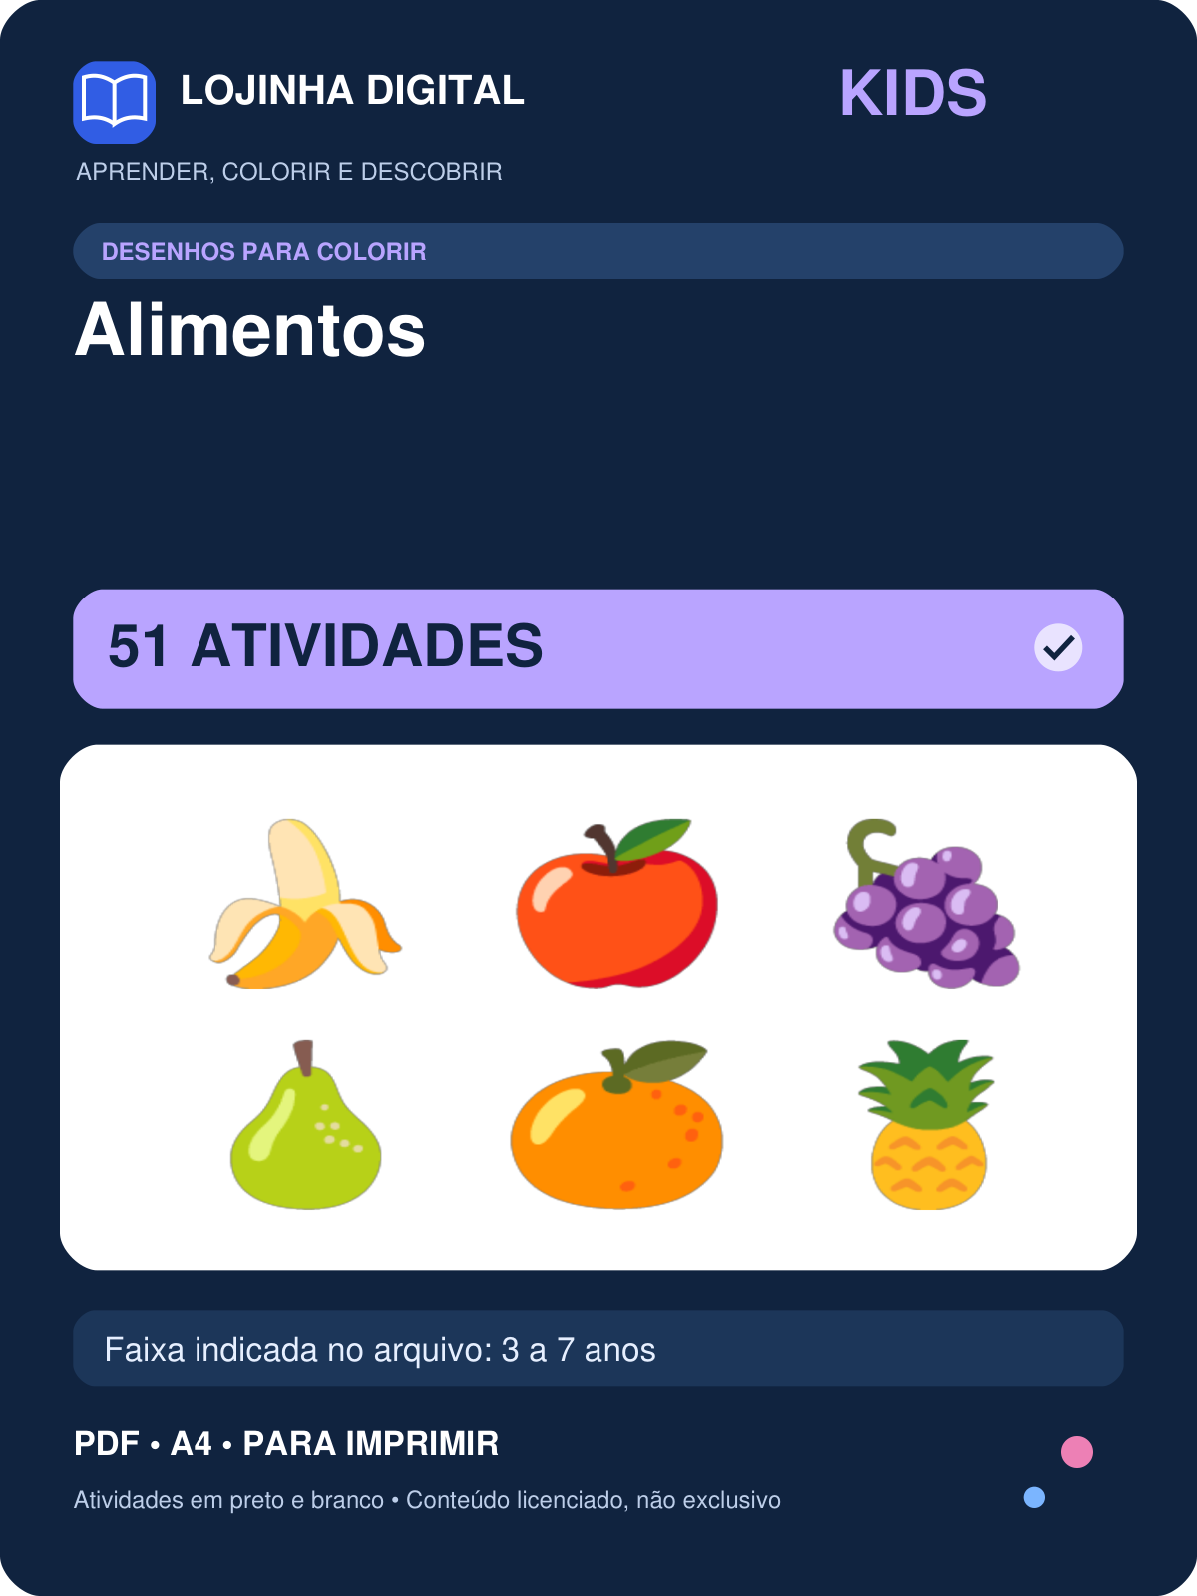 | 51 | 3 a 7 anos | covers/kids-alimentos-para-colorir.png
Kit Animais para Colorir — 72 atividades |  | 72 | 3 a 7 anos | covers/kids-animais-para-colorir.png
Kit Brinquedos e Música para Colorir — 20 atividades |  | 20 | 3 a 7 anos | covers/kids-brinquedos-e-musica-para-colorir.png
Kit Casa para Colorir — 30 atividades |  | 30 | 3 a 7 anos | covers/kids-casa-para-colorir.png
Kit Corpo Humano para Colorir — 8 atividades |  | 8 | 3 a 7 anos | covers/kids-corpo-humano-para-colorir.png
Kit Escola para Colorir — 16 atividades |  | 16 | 3 a 7 anos | covers/kids-escola-para-colorir.png
Kit Natureza para Colorir — 31 atividades |  | 31 | 3 a 7 anos | covers/kids-natureza-para-colorir.png
Kit Roupas e Acessórios para Colorir — 14 atividades |  | 14 | 3 a 7 anos | covers/kids-roupas-e-acessorios-para-colorir.png
Kit Transportes para Colorir — 16 atividades |  | 16 | 3 a 7 anos | covers/kids-transportes-para-colorir.png
Kit Bingo de Figuras — 300 atividades |  | 300 | 4 a 10 anos | covers/kids-bingo-de-figuras.png
Kit Bingo de Letras — 300 atividades |  | 300 | 4 a 10 anos | covers/kids-bingo-de-letras.png
Kit Bingo de Números — 300 atividades |  | 300 | 4 a 10 anos | covers/kids-bingo-de-numeros.png
Kit Bingo de Sílabas — 300 atividades |  | 300 | 4 a 10 anos | covers/kids-bingo-de-silabas.png
Kit Jogo da Memória — 186 atividades |  | 186 | 3 a 8 anos | covers/kids-jogo-da-memoria.png

